ALPIN
МОДЕЛ вътр./външ.т. | ЕНЕРГИЕН КЛАС охл./отопл. | SCOP/SEER | КАПАЦИТЕТ ОХЛАЖДАНЕ (kW) | КАПАЦИТЕТ ОТОПЛЕНИЕ (kW) | СНИМКА | ЦЕНА В ЛВ. (с ДДС) | ЦЕНА В EUR (с ДДС)

ИНВЕРТОРНИ СПЛИТ СИСТЕМИ СТЕНЕН ТИП
СЕРИЯ ALPHA | Вграден WiFi контролер, 3 в 1 филтър, отопление до -15°С, охлаждане до -15°С
ASW-25AFAI / ASW-25AFAO | А++ / А+ | 4.00 / 6.10 | 0.94 - 2.60 - 3.30 | 0.94 - 2.61 - 3.36 |  | 740 лв. | 378.36 €
ASW-35AFAI / ASW-35AFAO | A++ / A+ | 4.00 / 6.10 | 1.00 - 3.40 - 3.77 | 1.00 - 3.42 - 3.81 |  | 788 лв. | 402.90 €
ASW-50AFAI / ASW-50AFAO | A++ / A+ | 4.00 / 6.10 | 1.25 - 5.10 - 5.91 | 1.25 - 5.10 - 6.07 |  | 1,359 лв. | 694.85 €
ASW-70AFAI / ASW-70AFAO | A++ / A+ | 4.00 / 6.10 | 1.83 6.81 - 7.80 | 1.85 - 6.87 - 7.90 |  | 1,838 лв. | 939.75 €
СЕРИЯ ECO | I-FEEL температурен сензор, самодиагностика, отопление до -15°С, охлаждане до -15°С
ASW-25TEVI / ASW-25TEVO | А++ / А+ | 4.00 / 6.10 | 0.94 - 2.60 - 3.30 | 0.94 - 2.61 - 3.36 |  | 780 лв. | 398.81 €
ASW-35TEVI / ASW-35TEVO | A++ / A+ | 4.00 / 6.10 | 1.00 - 3.40 - 3.77 | 1.00 - 3.42 - 3.81 |  | 812 лв. | 415.17 €
ASW-50TEVI / ASW-50TEVO | A++ / A+ | 4.00 / 6.10 | 1.25 - 5.10 - 5.91 | 1.25 - 5.10 - 6.07 |  | 1,359 лв. | 694.85 €
ASW-70TEVI / ASW-70TEVO | A++ / A+ | 4.00 / 6.10 | 1.83 - 6.81 - 7.80 | 1.85 - 6.87 - 7.90 |  | 1,882 лв. | 962.25 €
СЕРИЯ NORDIC | Вграден WiFi контролер, йонизатор, отопление до -25°С, охлаждане до -15°С
ASW-25KTNI / ASW-25KTNO | A+++ / A++ | 4.60 / 8.50 | 0.94 - 2.61 - 3.70 | 0.94 - 3.00 - 4.00 |  | 1,154 лв. | 590.03 €
ASW-35KTNI / ASW-35KTNO | A+++ / A++ | 4.60 / 8.50 | 1.00 - 3.51 - 4.60 | 1.00 - 3.80 - 4.90 |  | 1,203 лв. | 615.08 €
ASW-50KTNI / ASW-50KTNO | A+++ / A++ | 4.60 / 8.50 | 1.25 - 5.10 - 5.93 | 1.25 - 5.80 - 6.69 |  | 1,868 лв. | 955.09 €
ASW-70KTNI / ASW-70KTNO | A+++ / A++ | 4.60 / 8.50 | 1.83 - 6.91 - 7.82 | 1.85 - 7.10 - 7.96 |  | 2,320 лв. | 1,186.20 €
СЕРИЯ NORDIC BLACK | Вграден WiFi контролер, йонизатор, отопление до -25°С, охлаждане до -15°С
ASW-25KTNBI / ASW-25KTNO | A+++ / A++ | 4.60 / 8.50 | 0.94 - 2.61 - 3.70 | 0.94 - 3.00 - 4.36 |  | 1,213 лв. | 620.20 €
ASW-35KTNBI / ASW-35KTNO | A+++ / A++ | 4.60 / 8.50 | 1.00 - 3.51 - 4.60 | 1.00 - 3.80 - 4.90 |  | 1,271 лв. | 649.85 €
ASW-50KTNBI / ASW-50KTNO | A+++ / A++ | 4.60 / 8.50 | 1.25 - 5.10 - 5.93 | 1.25 - 5.80 - 6.69 |  | 2,015 лв. | 1,030.25 €
ASW-70KTNBI / ASW-70KTNO | A+++ / A++ | 4.60 / 8.50 | 1.83 - 6.91 - 7.82 | 1.85 - 7.10 - 7.96 |  | 2,445 лв. | 1,250.11 €
СЕРИЯ PRO | Вграден WiFi контролер, отопление до -25°С, охлаждане до -15°С
ASW-25PTTI / ASW-25PTTO | A++ / A+ | 4.00 / 6.10 | 0.94 - 2.60 - 3.30 | 0.94 - 2.63 - 3.36 |  | 949 лв. | 485.22 €
ASW-35PTTI / ASW-35PTTO | A++ / A+ | 4.00 / 6.10 | 1.00 - 3.40 - 3.77 | 1.00 - 3.43 - 3.81 |  | 997 лв. | 509.76 €

СЕРИЯ ELITE | Вграден WiFi контролер, 3 в 1 филтър, отопление до -25°С, охлаждане до -15°С
ASW-25ETEI / ASW-25ETEO | A++ / A+ | 4.00 / 6.10 | 0.94 - 2.60 - 3.30 | 0.94 - 2.61 - 3.36 |  | 878 лв. | 448.91 €
ASW-35ETEI / ASW-35ETEO | A++ / A+ | 4.00 / 6.10 | 1.00 - 3.40 - 3.77 | 1.00 - 3.42 - 3.81 |  | 900 лв. | 460.16 €
ASW-50ETEI / ASW-50ETEO | A++ / A+ | 4.00 / 6.10 | 1.25 - 5.10 - 5.91 | 1.25 - 5.10 - 6.07 |  | 1,590 лв. | 812.95 €
ASW-70ETEI / ASW-70ETEO | A++ / A+ | 4.00 / 6.10 | 1.83 - 6.81 - 7.80 | 1.85 - 6.87 - 7.90 |  | 2,106 лв. | 1,076.78 €
СЕРИЯ HYPER MAX | Вграден WiFi контролер, йонизатор, самопочистване, отопление до -30°С, охлаждане до -20°С
ASW-25HENI / ASW-25HENO | A+++ / A+++ | 5.10 / 8.50 | 1.00 - 2.60 - 3.50 | 1.00 - 3.20 - 7.40 |  | 1,721 лв. | 879.93 €
ASW-35HENI / ASW-35HENO | A+++ / A+++ | 5.10 / 8.50 | 1.00 - 3.50 - 4.40 | 1.30 - 4.20 - 7.90 |  | 1,838 лв. | 939.75 €

ИНВЕРТОРНИ СПЛИТ СИСТЕМИ ПОДОВ ТИП
YUKA | Вграден WiFi контролер, нагревател на външното тяло, отопление до -25°С
ASV-25YTZI / ASV-25YTZO | A++ / A+ | 4.00 / 6.10 | 0.94 - 2.60 - 3.35 | 0.94 - 2.75 - 3.38 | 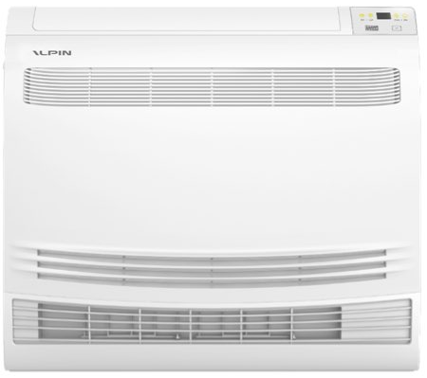 | 1,565 лв. | 800.17 €
ASV-35YTZI / ASV-35YTZO | A++ / A+ | 4.00 / 6.10 | 1.00 - 3.40 - 3.77 | 1.00 - 3.42 - 3.81 |  | 1,682 лв. | 859.99 €
ASV-50YTZI / ASV-50YTZO | A++ / A+ | 4.00 / 6.10 | 1.25 - 5.13 - 5.90 | 1.25 - 5.13 - 6.08 |  | 2,112 лв. | 1,079.85 €

ИНВЕРТОРНИ СПЛИТ СИСТЕМИ КОЛОНЕН ТИП
ASF-70TG5I / ASF-70TG5O | A++ / A+ | 4.00 / 6.10 | 0.89 - 6.59 - 7.26 | 0.89 - 7.18 - 7.92 |  | 2,973 лв. | 1,520.07 €

ASF-150AG8I / ASF-150AG8O | A++ / A+ | 4.00 / 6.10 | 6.50 - 15.10 - 15.50 | 5.00 - 15.20 - 16.00 |  | 5,242 лв. | 2,680.19 €

ALPIN MULTISPLIT
МОДЕЛ вътр./външ.т. | ЕНЕРГИЕН КЛАС охл./отопл. | SCOP/SEER | КАПАЦИТЕТ ОХЛАЖДАНЕ (kW) | КАПАЦИТЕТ ОТОПЛЕНИЕ (kW) | СНИМКА | ЦЕНА В ЛВ. (с ДДС) | ЦЕНА В EUR (с ДДС)

ИНВЕРТОРНИ КЛИМАТИЦИ ЗА 2 ДО 5 ПОМЕЩЕНИЯ
ВЪНШНИ ТЕЛА
2FMO52HD | A++ / A+ | 4.00 / 6.10 | 1.23 - 5.20 - 5.60 | 1.29 - 5.29 - 5.75 | 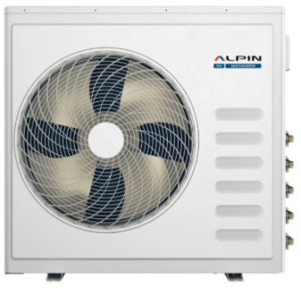 | 1,526 лв. | 780.23 €
3FMO80HD | A++ / A+ | 4.00 / 6.10 | 2.80 - 7.90 - 8.80 | 2.45 - 7.96 - 8.80 |  | 1,741 лв. | 890.16 €
4FMO90HD | A++ / A+ | 4.00 / 6.10 | 3.10 - 9.40 - 10.20 | 2.55 - 9.45 - 10.20 |  | 2,836 лв. | 1,450.02 €
5FMO120HD | A++ / A+ | 4.00 / 6.10 | 3.30 - 12.20 - 13.10 | 3.30 - 12.20 - 13.10 |  | 3,501 лв. | 1,790.03 €
СТЕНЕН ТИП ВЪТРЕШНИ ТЕЛА
СЕРИЯ PRO
ASW-25PTTI |  |  | 2.50 | 2.50 |  | 381 лв. | 194.80 €
ASW-35PTTI |  |  | 3.50 | 3.50 |  | 401 лв. | 205.03 €
ASW-50PTTI |  |  | 5.00 | 5.00 |  | 600 лв. | 306.78 €

ПОДОВ ТИП ВЪТРЕШНИ ТЕЛА
YUKA
ASV-25YTZI |  |  | 2.50 | 2.50 |  | 760 лв. | 388.58 €
ASV-35YTZI |  |  | 3.50 | 3.50 |  | 800 лв. | 409.03 €
ASV-50YTZI |  |  | 5.00 | 5.00 |  | 890 лв. | 455.05 €

ALPIN THERMO PUMPS
МОДЕЛ вътр./външ.т. | ЕНЕРГИЕН КЛАС охл./отопл. | SCOP | КАПАЦИТЕТ ОХЛАЖДАНЕ (kW) | КАПАЦИТЕТ ОТОПЛЕНИЕ (kW) | СНИМКА | ЦЕНА В ЛВ. (с ДДС) | ЦЕНА В EUR (с ДДС)

ТЕРМОПОМПИ
ETS MAX AWHM-40J5BA3 | A+++ / A+++ | 4.96 | 4.50 (4.60) | 4.50 (4.70) | 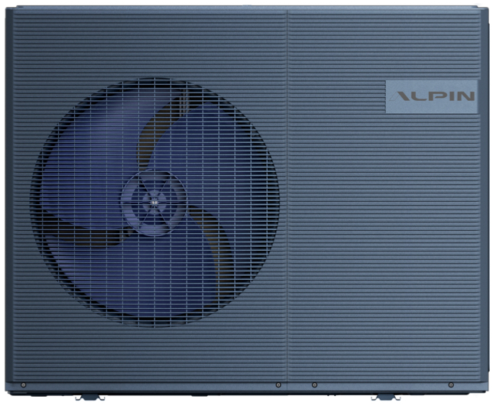 | 6,180 лв. | 3,159.78 €
ETS MAX AWHM-60J5BA3 | A+++ / A+++ |  | 6.40 (6.40) | 6.50 (6.80) |  | 6,787 лв. | 3,470.14 €
ETS MAX AWHM-80J5BA3 | A+++ / A+++ | 4.96 | 8.40 (7.80) | 8.30 (7.50) |  | 7,686 лв. | 3,929.79 €
ETS MAX AWHM-100J5BA3 | A+++ / A+++ |  | 10.00 (9.50) | 10.00 (9.50) |  | 8,087 лв. | 4,134.82 €
ETS MAX AWHM-120J5BA3 | A+++ / A+++ |  | 12.00 (12.00) | 12.00 (11.50) |  | 9,212 лв. | 4,710.02 €
ETS MAX AWHM-140J5BA3 | A+++ / A+++ |  | 14.00 (14.00) | 14.00 (12.70) |  | 9,613 лв. | 4,915.05 €
ETS MAX AWHM-160J5BA3 | A+++ / A+++ | 5.15 | 15.10 (15.10) | 16.00 (14.00) |  | 9,877 лв. | 5,050.03 €
ETS MAX AWHM-160J8BA9 | A+++ / A+++ | 5.15 | 15.10 (15.10) | 16.00 (14.00) |  | 9,975 лв. | 5,100.14 €

AHWY-100J5GA9 / AHWS-100J5GA | A+++ / A++ | 5.00 | 11.00 (8.13) | 10.16 | 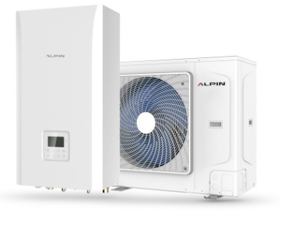 | 5,701 лв. | 2,914.88 €
AHWY-160J8GA9 / AHWS-160J8GA9 | A+++ / A++ | 4.63 | 16.50 (11.40) | 16.60 |  | 6,826 лв. | 3,490.08 €

TCL
МОДЕЛ вътр./външ.т. | ЕНЕРГИЕН КЛАС охл./отопл. | SCOP/SEER | КАПАЦИТЕТ ОХЛАЖДАНЕ (kW) | КАПАЦИТЕТ ОТОПЛЕНИЕ (kW) | СНИМКА | ЦЕНА В ЛВ. (с ДДС) | ЦЕНА В EUR (с ДДС)

ИНВЕРТОРНИ СПЛИТ СИСТЕМИ СТЕНЕН ТИП
СЕРИЯ ELITE | 3D въздушен поток, напомняне за почистване на филтъра.
TAC-09CHSD / XA73IF | A++ / A+ | 4.00 / 6.10 | 0.94 - 2.60 - 3.30 | 0.94 - 2.61 - 3.36 |  | 799 лв. | 408.52 €
TAC-12CHSD / XA73IF | A++ / A+ | 4.00 / 6.10 | 1.00 - 3.40 - 3.77 | 1.00 - 3.42 - 3.81 |  | 859 лв. | 439.20 €
TAC-12CHSD / XA73IFS WIFI | A++ / A+ | 4.00 / 6.10 | 1.00 - 3.40 - 3.77 | 1.00 - 3.42 - 3.81 |  | 899 лв. | 459.65 €
TAC-18CHSD / XA73IS WIFI | A++ / A+ | 4.00 / 6.10 | 1.25 - 5.10 - 5.91 | 1.25 - 5.10 - 6.07 |  | 1,419 лв. | 725.52 €
TAC-24CHSD / XA73IS WIFI | A++ / A+ | 4.00 / 6.10 | 1.83 - 6.81 - 7.80 | 1.85 - 6.87 - 7.90 |  | 1,799 лв. | 919.81 €
СЕРИЯ ELITE BLACK | 3D въздушен поток, напомняне за почистване на филтъра.
TAC-12CHSD / XA82IFS | A++ / A+ | 4.00 / 6.10 | 1.00 - 3.40 - 3.77 | 1.00 - 3.42 - 3.81 |  | 999 лв. | 510.78 €

СЕРИЯ FRESH IN | Вграден WiFi контролер, FreshIN, Gentle Breeze, филтър QuadruPuri.
TAC-12CHSD / FBI | A+++ / A++ | 4.50 / 8.50 | 0.15 - 3.50 - 4.20 | 0.15 - 3.70 - 5.20 |  | 1,599 лв. | 817.56 €

TAC-12CHSD / FAI | A+++ / A++ | 4.60 / 8.50 | 1.00 - 3.63 - 4.00 | 1.00 - 3.90 - 4.50 |  | 1,599 лв. | 817.56 €

TAC-12CHSD / FCI | A+++ / A++ | 4.60 / 8.50 | 0.15 - 3.50 - 4.20 | 0.15 - 3.60 - 5.20 |  | 1,599 лв. | 817.56 €

BREEZE IN | AI energy saving, нежен бриз, дълбоко почистване, биполярен йонен генератор, UVC, 4D въздушен поток.
TAC-09CHSD / UG11V3AH | A+++ / A++ | 4.60 / 8.50 | 0.94 - 2.61 - 3.70 | 0.94 - 3.00 - 4.00 | 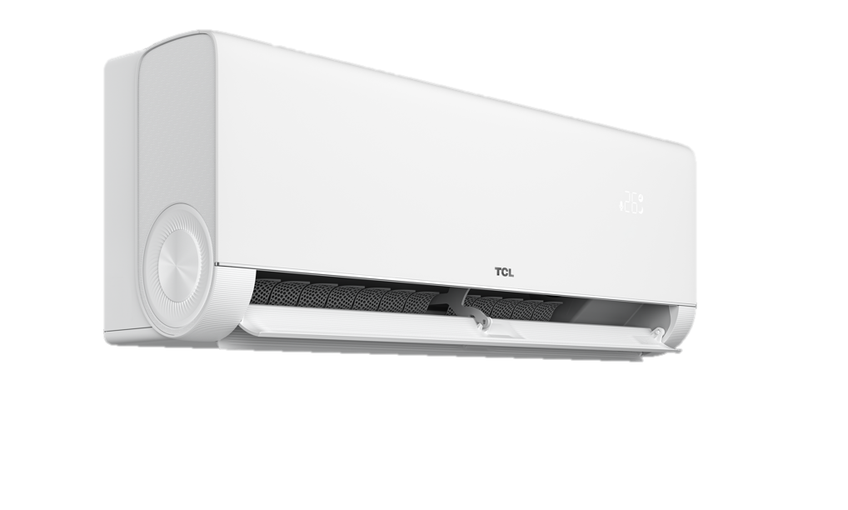 | 1,189 лв. | 607.93 €
TAC-12CHSD / UG11V3AH | A+++ / A++ | 4.60 / 8.30 | 0.60 - 3.50 - 4.10 | 0.60 - 3.80 - 4.20 |  | 1,349 лв. | 689.73 €
TAC-18CHSD / UG11V3AH | A+++ / A++ | 4.60 / 8.50 | 1.50 - 5.20 - 5.60 | 1.50 - 5.40 - 6.00 |  | 1,759 лв. | 899.36 €
TAC-24CHSD / UG11V3AH | A+++ / A++ | 4.60 / 8.50 | 1.50 - 6.90 - 7.70 | 1.50 - 7.10 - 7.90 |  | 2,249 лв. | 1,149.90 €

MIDEA
МОДЕЛ вътр./външ.т. | ЕНЕРГИЕН КЛАС охл./отопл. | SCOP/SEER | КАПАЦИТЕТ ОХЛАЖДАНЕ (kW) | КАПАЦИТЕТ ОТОПЛЕНИЕ (kW) | СНИМКА | ЦЕНА В EUR (с ДДС)

ИНВЕРТОРНИ СПЛИТ СИСТЕМИ СТЕНЕН ТИП
СЕРИЯ SOLSTICE Matte White AI | Вграден WiFi, фотокаталитичен филтър, отопление до - 25 ˚C
EZ-09RD6-I / EZ-09RD6H-O | A+++ / A++ | 4.60 / 8.80 | 1.00 - 2.60 - 3.50 | 0.80 - 2.90 - 3.70 |  | 639 €
EZ-12RD6-I / EZ-12RD6H-O | A+++ / A++ | 4.60 / 8.50 | 1.40 - 3.50 - 4.00 | 1.10 - 3.80 - 4.10 |  | 679 €
EZ-18RD6-I / EZ-12RD6H-O | A+++ / A++ | 4.60 / 8.50 | 2.00 - 5.00 - 6.10 | 1.40 - 5.40 - 6.80 |  | 969 €
EZ-21RD6-I / EZ-21RD6H-O | A+++ / A++ | 4.60 / 8.50 | 2.20 - 6.10 - 8.80 | 1.60 - 7.30 - 9.40 |  | 1,219 €
СЕРИЯ SOLSTICE Matte Black AI | Вграден WiFi, фотокаталитичен филтър, отопление до - 25 ˚C
EZ-09RD6-I / EZ-09RD6H-O | A+++ / A++ | 4.60 / 8.80 | 1.00 - 2.60 - 3.50 | 0.80 - 2.90 - 3.70 |  | 669 €
EZ-12RD6-I / EZ-12RD6H-O | A+++ / A++ | 4.60 / 8.50 | 1.40 - 3.50 - 4.00 | 1.10 - 3.80 - 4.10 |  | 709 €
EZ-18RD6-I / EZ-12RD6H-O | A+++ / A++ | 4.60 / 8.50 | 2.00 - 5.00 - 6.10 | 1.40 - 5.40 - 6.80 |  | 999 €
EZ-21RD6-I / EZ-21RD6H-O | A+++ / A++ | 4.60 / 8.50 | 2.20 - 6.10 - 8.80 | 1.60 - 7.30 - 9.40 |  | 1,249 €
СЕРИЯ OASIS PLUS NORDIC | Вграден WiFi, интелигнентно око, с нагревател на компресора и на кондензната тава, отопление до -30 ˚C.
MSOPBU-09HRFN8 / MOX330-09HFN8 | A+++ / A+++ | 5.30 / 9.20 | 1.00 – 2.64 – 4.16 | 0.75 – 4.10 – 7.00 |  | 1,099 €
MSOPBU-12HRFN8 / MOX330-12HFN8 | A+++ / A+++ | 5.30 / 9.20 | 1.03 – 3.52 – 4.82 | 0.75 – 4.25 – 7.20 |  | 1,149 €
MSOPBU-17HRFN8 / MOX430-17HFN8 | A+++ / A++ | 4.60 / 8.50 | 1.93 - 4.99 - 5.48 | 1.29 - 5.56 - 7.24 |  | 1,479 €
...
ИНВЕРТОРНИ СПЛИТ СИСТЕМИ ПОДОВО-ТАВАНЕН ТИП
монофазни
MUEU-18HRFNX-QRD0W / MOX330U-18HFN8-QRD0W | A++ / A+ | 4.00 / 6.20 | 2.71 – 5.28 – 5.86 | 2.42 – 5.57 – 6.30 |  | 1,239 €
MUE-24HRFNX-QRD0W / MOX430U-24HFN8-QRD0W | A++ / A+ | 4.00 / 6.10 | 3.22 – 7.03 – 7.77 | 2.72 – 7.62 – 8.29 |  | 1,539 €
MUE-36HRFNX-QRD0W / MOD30U-36HFN8-QRD0W | A++ / A+ | 4.10 / 6.20 | 2.64 – 10.50 – 12.02 | 2.93 – 11.14 – 13.19 |  | 2,290 €
трифазни
MUE-36HRFNX-QRD0W / MOD30U-36HFN8-RRD0W | A++ / A+ | 4.10 / 6.20 | 2.73 – 10.55 – 11.78 | 2.81 – 11.72 – 12.78 |  | 2,389 €
MUE-48HRFNX-QRD0W / MOE30U-48HFN8-RRD0W | A++ / A+ | 3.80 / 6.10 | 3.52 – 14.07 – 15.24 | 4.10 – 16.12 – 17.00 |  | 2,799 €
MUE-55HRFNX-QRD0W / MOE30U-55HFN8-RRD0W | A++ / A+ | 4.00 / 6.10 | 4.10 – 15.83 – 16.71 | 4.40 – 18.17 – 19.64 |  | 2,949 €
МОБИЛНИ КЛИМАТИЦИ
MMCS-12HRN8-ARD0 | A++ / A+ | 4.00 / 6.10 | 3.49 | 3.49 | 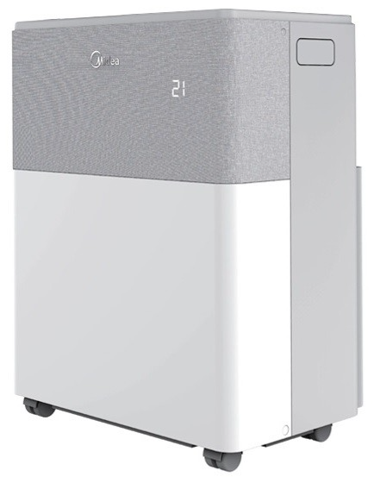 | 1,059 €

MIDEA MULTISPLIT
МОДЕЛ | ЕНЕРГИЕН КЛАС охл./отопл. | SCOP/SEER | КАПАЦИТЕТ ОХЛАЖДАНЕ (kW) | КАПАЦИТЕТ ОТОПЛЕНИЕ (kW) | СНИМКА | ЦЕНА В EUR (с ДДС)

ИНВЕРТОРНИ КЛИМАТИЦИ ЗА 2 ДО 5 ПОМЕЩЕНИЯ
ВЪНШНИ ТЕЛА R32
M2OE-18HFN8-Q | A+ / A | 3.80 / 6.00 | 2.05 - 5.27 - 6.85 | 2.34 - 5.56 - 7.24 | 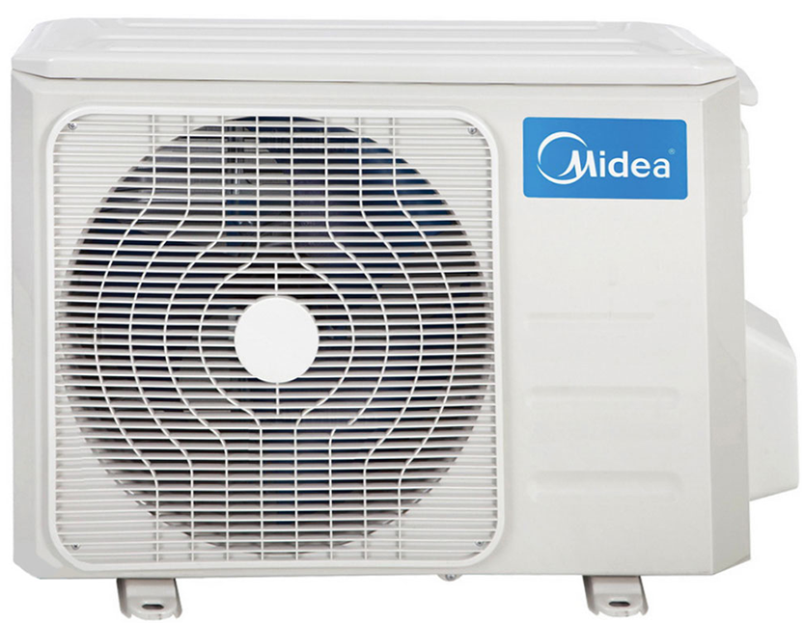 | 849 €
M3OF-21HFN8-Q | A+ / A+ | 4.00 / 6.10 | 1.94 - 6.15 - 6.86 | 1.73 - 6.59 - 7.25 |  | 1,129 €
M3OA-27HFN8-Q | A+ / A+ | 4.00 / 6.10 | 2.96 - 7.91 - 8.50 | 2.04 - 8.20 - 9.38 |  | 1,179 €
M4OE-28HFN8-Q | A+ / A | 3.80 / 6.10 | 2.05 - 8.20 - 9.85 | 2.34 - 8.80 - 10.55 |  | 1,299 €
M4O-36HFN8-Q | A+ / A | 3.80 / 6.20 | 2.05 - 10.55 - 12.66 | 2.34 - 10.84 - 13.01 |  | 1,789 €
M5O-42HFN8-Q | A+ / A | 3.50 / 6.10 | 2.05 - 12.30 - 14.15 | 2.34 - 12.30 - 14.77 |  | 1,889 €
M4O-36FN1Q R410A | A+ / A | 3.80 / 6.20 | 2.05 - 10.55 - 12.66 | 2.34 - 10.84 - 13.01 |  | 1,789 €
СТЕНЕН ТИП ВЪТРЕШНИ ТЕЛА
СЕРИЯ PRIME 2
MA3-09HRDN8 |  |  | 0.91 - 3.40 | 0.82 - 3.37 |  | 209 €
MA3-12HRDN8 |  |  | 1.11 - 4.16 | 1.08 - 4.22 |  | 229 €
...
СЕРИЯ AG2ECO
AG2Eco-09NXD0-I (B) |  |  | 0.91 – 2.63 – 3.40 | 0.82 – 2.93 – 3.40 |  | 229 €
AG2Eco-12NXD0-I (B) |  |  | 1.11 – 3.51 – 4.20 | 1.10 – 3.81 – 4.20 |  | 249 €
AG2Eco-18NXD0-I (B) |  |  | 1.91 – 5.20 – 6.14 | 1.04 – 5.57 – 6.91 |  | 339 €
AG2Eco-24NXD0-I (B) |  |  | 2.65 – 7.00 – 8.25 | 2.91 – 7.33 – 8.53 |  | 379 €
ПОДОВ ТИП ВЪТРЕШНИ ТЕЛА
MFA2U-12HRFNX(GA) |  |  | 0.76 – 3.52 – 4.25 | 0.45 – 3.81 – 4.69 |  | 399 €
MFA2U-17HRFNX(GA) |  |  | 2.64 – 4.98 – 5.57 | 2.20 – 5.28 – 6.30 |  | 439 €

КАСЕТЪЧЕН ТИП ВЪТРЕШНИ ТЕЛА
MCA3I-09HRFNX |  |  | 1.31 - 2.73 - 3.80 | 0.88 - 3.14 - 4.40 | 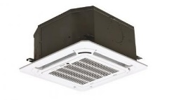 | 439 €
MCA3U-12HRFNX |  |  | 0.85 – 3.52 – 4.11 | 0.47 – 3.81 – 4.31 |  | 479 €
MCA3U-18HRFNX |  |  | 2.90 – 5.28 – 5.59 | 2.37 – 5.57 – 6.10 |  | 519 €
MCD1-24HRFNX-QRD0W |  |  | 3.30 - 7.01 - 7.91 | 2.81 - 7.62 - 8.94 |  | 639 €

КАНАЛЕН ТИП ВЪТРЕШНИ ТЕЛА
MTIU-09HWFNX |  |  | 0.91 – 2.63 – 3.40 | 0.82 – 2.93 – 3.40 |  | 409 €
MTIU-12HWFNX |  |  | 0.53 – 3.52 – 3.99 | 1.00 – 3.81 – 4.39 |  | 429 €
MTIU-18HWFNX |  |  | 2.55 – 5.28 – 5.86 | 2.20 – 5.57 – 6.15 |  | 479 €
MTI-24HWFNX |  |  | 3.28 - 7.03 - 8.16 | 2.81 - 7.62 - 8.49 |  | 569 €

MITSUBISHI ELECTRIC
...
МОДЕЛ вътр./външ.т. | ЕНЕРГИЕН КЛАС охл./отопл. | SCOP/SEER | КАПАЦИТЕТ ОХЛАЖДАНЕ (kW) | КАПАЦИТЕТ ОТОПЛЕНИЕ (kW) | СНИМКА | ЦЕНА В ЛВ. (с ДДС) | ЦЕНА В EUR (с ДДС)
MSZ-AY42VGKP / MUZ-AY42VG | A++ / A++ | 4.70 / 7.90 | 0.90 - 4.20 - 4.50 | 1.30 - 5.20 - 6.00 |  | 2,969 лв. | 1,518.03 €
СЕРИЯ AP | Вграден WiFi контролер, V-Blocking Filter
MSZ-AP60VGK / MUZ-AP60VG | A++ / A++ | 4.60 / 7.40 | 1.40 – 6.10 – 7.30 | 2.00 – 6.80 – 8.60 |  | 3,589 лв. | 1,835.03 €
MSZ-AP71VGK / MUZ-AP71VG | A++ / A+ | 4.40 / 7.20 | 2.00 – 7.10 – 8.70 | 2.20 – 8.10 – 10.30 |  | 4,329 лв. | 2,213.38 €

СЕРИЯ HR | Опция за V-Blocking Filter, опция за WiFi контролер
MSZ-HR25VF / MUZ-HR25VF | A++ / A+ | 4.30 / 6.20 | 0.50 – 2.50 – 2.90 | 0.70 – 3.15 – 3.50 |  | 1,499 лв. | 766.43 €
MSZ-HR35VF / MUZ-HR35VF | A++ / A+ | 4.30 / 6.20 | 0.90 – 3.40 – 3.40 | 0.90 – 3.60 – 3.70 |  | 1,649 лв. | 843.12 €
MSZ-HR50VF / MUZ-HR50VF | A++ / A+ | 4.30 / 6.50 | 1.30 – 5.00 – 5.00 | 1.40 – 5.40 – 6.50 |  | 2,399 лв. | 1,226.59 €
СЕРИЯ LN NATURAL WHITE | 3D i-see сензор, Plasma Plus Quad филтър, двойни ламели
MSZ-LN25VGW / MUZ-LN25VG | A+++ / A+++ | 5.20 / 10.50 | 1.00 - 2.50 - 3.50 | 0.70 - 3.20 – 5.40 | 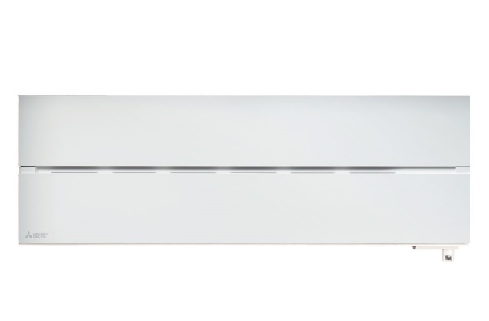 | 3,219 лв. | 1,645.85 €
MSZ-LN35VGW / MUZ-LN35VG | A+++ / A+++ | 5.10 / 9.50 | 0.80 - 3.50 – 4.00 | 0.90 – 4.00 – 6.30 |  | 3,959 лв. | 2,024.20 €
MSZ-LN50VGW / MUZ-LN50VG | A+++ / A++ | 4.60 / 8.50 | 1.00 – 5.00 – 6.00 | 1.00 – 6.00 – 8.20 |  | 4,799 лв. | 2,453.69 €
MSZ-LN60VGW / MUZ-LN60VG | A++ / A++ | 4.60 / 7.50 | 1.40 - 6.10 – 6.90 | 1.80 – 6.80 – 9.30 |  | 6,329 лв. | 3,235.97 €
СЕРИЯ LN NATURAL WHITE ZUBADAN |  | 3D i-see сензор, Plasma Plus Quad филтър, двойни ламели, отопление до -25 °C
MSZ-LN25VGW / MUZ-LN25VGHZ | A+++ / A+++ | 5.20 / 10.50 | 0.80 - 2.50 - 3.50 | 0.80 - 3.20 - 6.30 |  | 3,589 лв. | 1,835.03 €
MSZ-LN35VGW / MUZ-LN35VGHZ | A+++ / A+++ | 5.10 / 9.40 | 0.80 - 3.50 - 4.00 | 0.90 – 4.00 – 6.60 |  | 4,479 лв. | 2,290.08 €
MSZ-LN50VGW / MUZ-LN50VGHZ | A++ / A++ | 4.60 / 7.60 | 1.40 – 5.00 – 5.80 | 1.80 – 6.00 – 8.70 |  | 5,899 лв. | 3,016.11 €
СЕРИЯ LN RUBY RED | 3D i-see сензор, Plasma Plus Quad филтър, двойни ламели
MSZ-LN25VGR / MUZ-LN25VG | A+++ / A+++ | 5.20 / 10.50 | 1.00 - 2.50 - 3.50 | 0.70 - 3.20 – 5.40 | 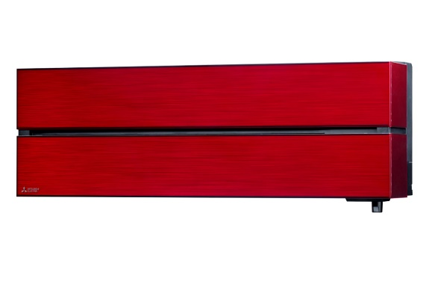 | 3,319 лв. | 1,696.98 €
MSZ-LN35VGR / MUZ-LN35VG | A+++ / A+++ | 5.10 / 9.50 | 0.80 - 3.50 – 4.00 | 0.90 – 4.00 – 6.30 |  | 4,119 лв. | 2,106.01 €
MSZ-LN50VGR / MUZ-LN50VG | A+++ / A++ | 4.60 / 8.50 | 1.00 – 5.00 – 6.00 | 1.00 – 6.00 – 8.20 |  | 4,959 лв. | 2,535.50 €
MSZ-LN60VGR / MUZ-LN60VG | A++ / A++ | 4.60 / 7.50 | 1.40 - 6.10 – 6.90 | 1.80 – 6.80 – 9.30 |  | 6,649 лв. | 3,399.58 €
СЕРИЯ LN RUBY RED ZUBADAN |  | 3D i-see сензор, Plasma Plus Quad филтър, двойни ламели, отопление до -25 °C
MSZ-LN25VGR / MUZ-LN25VGHZ | A+++ / A+++ | 5.20 / 10.50 | 0.80 - 2.50 - 3.50 | 0.80 - 3.20 - 6.30 |  | 3,689 лв. | 1,886.16 €
MSZ-LN35VGR / MUZ-LN35VGHZ | A+++ / A+++ | 5.10 / 9.40 | 0.80 - 3.50 - 4.00 | 0.90 – 4.00 – 6.60 |  | 4,639 лв. | 2,371.88 €
MSZ-LN50VGR / MUZ-LN50VGHZ | A++ / A++ | 4.60 / 7.60 | 1.40 – 5.00 – 5.80 | 1.80 – 6.00 – 8.70 |  | 6,059 лв. | 3,097.92 €
СЕРИЯ LN ONIX BLACK | 3D i-see сензор, Plasma Plus Quad филтър, двойни ламели
MSZ-LN25VGB / MUZ-LN25VG | A+++ / A+++ | 5.20 / 10.50 | 1.00 - 2.50 - 3.50 | 0.70 - 3.20 – 5.40 |  | 3,319 лв. | 1,696.98 €
MSZ-LN35VGB / MUZ-LN35VG | A+++ / A+++ | 5.10 / 9.50 | 0.80 - 3.50 – 4.00 | 0.90 – 4.00 – 6.30 |  | 4,119 лв. | 2,106.01 €
MSZ-LN50VGB / MUZ-LN50VG | A+++ / A++ | 4.60 / 8.50 | 1.00 – 5.00 – 6.00 | 1.00 – 6.00 – 8.20 |  | 4,959 лв. | 2,535.50 €
MSZ-LN60VGB / MUZ-LN60VG | A++ / A++ | 4.60 / 7.50 | 1.40 - 6.10 – 6.90 | 1.80 – 6.80 – 9.30 |  | 6,649 лв. | 3,399.58 €
СЕРИЯ LN ONIX BLACK ZUBADAN |  | 3D i-see сензор, Plasma Plus Quad филтър, двойни ламели, отопление до -25 °C
MSZ-LN25VGB / MUZ-LN25VGHZ | A+++ / A+++ | 5.20 / 10.50 | 0.80 - 2.50 - 3.50 | 0.80 - 3.20 - 6.30 |  | 3,689 лв. | 1,886.16 €
MSZ-LN35VGB / MUZ-LN35VGHZ | A+++ / A+++ | 5.10 / 9.40 | 0.80 - 3.50 - 4.00 | 0.90 – 4.00 – 6.60 |  | 4,639 лв. | 2,371.88 €
MSZ-LN50VGB / MUZ-LN50VGHZ | A++ / A++ | 4.60 / 7.60 | 1.40 – 5.00 – 5.80 | 1.80 – 6.00 – 8.70 |  | 6,059 лв. | 3,097.92 €
СЕРИЯ LN PEARL WHITE | 3D i-see сензор, Plasma Plus Quad филтър, двойни ламели
MSZ-LN25VGV / MUZ-LN25VG | A+++ / A+++ | 5.20 / 10.50 | 1.00 - 2.50 - 3.50 | 0.70 - 3.20 – 5.40 | 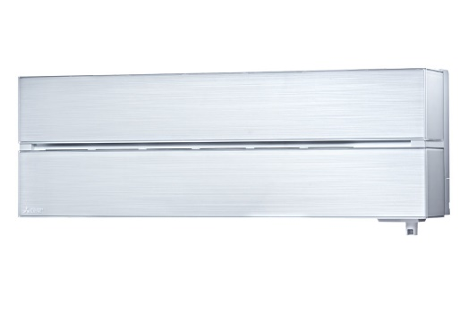 | 3,319 лв. | 1,696.98 €
MSZ-LN35VGV / MUZ-LN35VG | A+++ / A+++ | 5.10 / 9.50 | 0.80 - 3.50 – 4.00 | 0.90 – 4.00 – 6.30 |  | 4,119 лв. | 2,106.01 €
MSZ-LN50VGV / MUZ-LN50VG | A+++ / A++ | 4.60 / 8.50 | 1.00 – 5.00 – 6.00 | 1.00 – 6.00 – 8.20 |  | 4,959 лв. | 2,535.50 €
MSZ-LN60VGV / MUZ-LN60VG | A++ / A++ | 4.60 / 7.50 | 1.40 - 6.10 – 6.90 | 1.80 – 6.80 – 9.30 |  | 6,649 лв. | 3,399.58 €
СЕРИЯ LN PEARL WHITE ZUBADAN |  | 3D i-see сензор, Plasma Plus Quad филтър, двойни ламели, отопление до -25 °C
MSZ-LN25VGV / MUZ-LN25VGHZ | A+++ / A+++ | 5.20 / 10.50 | 0.80 - 2.50 - 3.50 | 0.80 - 3.20 - 6.30 |  | 3,689 лв. | 1,886.16 €
MSZ-LN35VGV / MUZ-LN35VGHZ | A+++ / A+++ | 5.10 / 9.40 | 0.80 - 3.50 - 4.00 | 0.90 – 4.00 – 6.60 |  | 4,639 лв. | 2,371.88 €
MSZ-LN50VGV / MUZ-LN50VGHZ | A++ / A++ | 4.60 / 7.60 | 1.40 – 5.00 – 5.80 | 1.80 – 6.00 – 8.70 |  | 6,059 лв. | 3,097.92 €
СЕРИЯ EF KIRIGAMINE ZEN | Наноплатинен филтър с антибактериален ефект, вграден WiFi контролер
MSZ-EF25VGKB / MUZ-EF25VG | A+++ / A++ | 4.70 / 9.10 | 0.90 – 2.50 – 3.40 | 1.00 – 3.20 – 4.20 |  | 2,589 лв. | 1,323.73 €
MSZ-EF35VGKB / MUZ-EF35VG | A+++ / A++ | 4.60 / 8.80 | 1.10 – 3.50 – 4.00 | 1.30 – 4.00 – 5.10 |  | 3,169 лв. | 1,620.28 €
...
МОДЕЛ вътр./външ.т. | ЕНЕРГИЕН КЛАС охл./отопл. | SCOP/SEER | КАПАЦИТЕТ ОХЛАЖДАНЕ (kW) | КАПАЦИТЕТ ОТОПЛЕНИЕ (kW) | СНИМКА | ЦЕНА В ЛВ. (с ДДС) | ЦЕНА В EUR (с ДДС)
MSZ-EF25VGKW / MUZ-EF25VG | A+++ / A++ | 4.70 / 9.10 | 0.90 – 2.50 – 3.40 | 1.00 – 3.20 – 4.20 |  | 2,589 лв. | 1,323.73 €
MSZ-EF35VGKW / MUZ-EF35VG | A+++ / A++ | 4.60 / 8.80 | 1.10 – 3.50 – 4.00 | 1.30 – 4.00 – 5.10 |  | 3,169 лв. | 1,620.28 €
MSZ-EF50VGKW / MUZ-EF50VG | A++ / A+ | 4.50 / 7.50 | 1.40 – 5.00 – 5.40 | 1.40 – 5.80 – 7.50 |  | 4,109 лв. | 2,100.90 €
СЕРИЯ FT ZUBADAN NINJA | Вграден WiFi контролер, отопление до -25 °C, опция за V-Blocking филтър
MSZ-FT25VGK / MUZ-FT25VGHZ | A+++ / A++ | 4.60 / 8.60 | 0.80 – 2.50 – 3.50 | 0.90 – 3.20 – 6.20 |  | 2,849 лв. | 1,456.67 €
MSZ-FT35VGK / MUZ-FT35VGHZ | A+++ / A++ | 4.60 / 8.60 | 0.80 – 3.50 – 4.00 | 0.90 – 4.00– 6.60 |  | 3,479 лв. | 1,778.78 €
MSZ-FT50VGK / MUZ-FT50VGHZ | A++ / A+ | 4.30 / 7.20 | 0.80 – 5.00 – 5.20 | 0.90 – 5.00 – 7.80 |  | 4,699 лв. | 2,402.56 €
ИНВЕРТОРНИ СПЛИТ СИСТЕМИ ПОДОВ ТИП С R32 |  |  |  |  |  |  | 0
СЕРИЯ KT | Може да се свърже към външно тяло от серия Zubadan
MFZ-KT25VG / SUZ-M25VA | A++ / A+ | 4.20 / 6.50 | 1.60 - 2.50 - 3.20 | 1.30 - 3.40 - 4.20 | 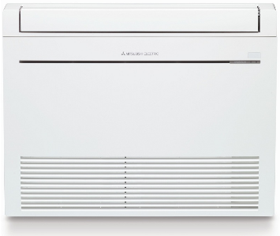 | 4,859 лв. | 2,484.37 €
MFZ-KT35VG / SUZ-M35VA | A++ / A+ | 4.40 / 6.60 | 0.90 - 3.50 - 3.90 | 1.10 - 4.30 - 5.00 |  | 5,489 лв. | 2,806.48 €
MFZ-KT50VG / SUZ-M50VA | A++ / A+ | 4.20 / 6.80 | 1.20 - 5.00 - 5.60 | 1.50 – 6.00 - 7.20 |  | 6,699 лв. | 3,425.14 €
MFZ-KT60VG / SUZ-M60VA | A++ / A+ | 4.10 / 6.20 | 1.70 – 6.10 – 6.30 | 1.60 – 7.00 – 8.00 |  | 7,759 лв. | 3,967.11 €
ИНВЕРТОРНИ СПЛИТ СИСТЕМИ СТЕНЕН ТИП С R410A |  |  |  |  |  |  | 0
СЕРИЯ FH | Опция за WiFi контролер, 3D i-see сензор, Plasma Quad филтър
MSZ-FH35VE / MUZ-FH35VE | A+++ / A+++ | 5.10 / 8.90 | 0.80 – 3.50 – 4.00 | 1.00 – 4.00 – 6.30 | 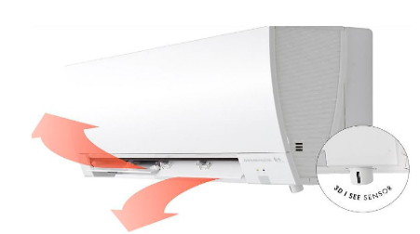 | 3,249 лв. | 1,661.19 €
MSZ-FH50VE / MUZ-FH50VE | A++ / A++ | 4.60 / 7.20 | 1.90 – 5.00 – 6.00 | 1.70 – 6.00 – 8.70 |  | 3,899 лв. | 1,993.53 €

СЕРИЯ FH ZUBADAN | Опция за WiFi контролер, 3D i-see сензор, Plasma Quad филтър
MSZ-FH25VE / MUZ-FH25VEHZ ZUBADAN | A+++ / A++ | 4.90 / 9.10 | 0.80 - 2.50 - 3.50 | 1.00 - 3.20 - 6.30 |  | 2,949 лв. | 1,507.80 €
MSZ-FH35VE / MUZ-FH35VEHZ ZUBADAN | A+++ / A++ | 4.80 / 8.90 | 0.80 – 3.50 – 4.00 | 1.00 – 4.00 – 6.60 |  | 3,749 лв. | 1,916.83 €
MSZ-FH50VE / MUZ-FH50VEHZ ZUBADAN | A++ / A++ | 4.20 / 7.20 | 1.90 – 5.00 – 6.00 | 1.70 – 6.00 – 8.70 |  | 4,899 лв. | 2,504.82 €

MITSUBISHI ELECTRIC MULTISPLIT
...
МОДЕЛ | ЕНЕРГИЕН КЛАС охл./отопл. | SCOP/SEER | КАПАЦИТЕТ ОХЛАЖДАНЕ (kW) | КАПАЦИТЕТ ОТОПЛЕНИЕ (kW) | СНИМКА | ЦЕНА В ЛВ. (с ДДС) | ЦЕНА В EUR (с ДДС)
MXZ-2HA50VF | A++ / A+ | 4.30 / 7.78 | 5.00 | 6.00 |  | 3,429 лв. | 1,753.22 €
MXZ-3HA50VF | A++ / A+ | 4.02 / 7.26 | 5.00 | 6.00 |  | 3,739 лв. | 1,911.72 €
СТЕНЕН ТИП ВЪТРЕШНИ ТЕЛА С R32
СЕРИЯ HR
MSZ-HR25VF |  |  | 0.90 – 2.50 – 3.40 | 1.00 – 3.20 – 4.10 |  | 479 лв. | 244.91 €
MSZ-HR35VF |  |  | 1.10 – 3.50 – 3.80 | 1.30 – 4.00 – 4.60 |  | 559 лв. | 285.81 €

+
ПРОМО КОМПЛЕКТИ
MXZ-2F53VF | A+++ / A++ | 4.60 / 8.60 | 5.30 | 6.40 |  | 5,474 лв. | 2,798.81 €
MSZ-AY25VGKP PLASMA QUAD+ | A+++ / A++ |  | 0.90 – 2.50 – 3.40 | 1.00 – 3.20 – 4.10
MSZ-AY35VGKP PLASMA QUAD+ | A+++ / A++ |  | 1.10 – 3.50 – 3.80 | 1.30 – 4.00 – 4.60

+
MXZ-2HA50VF | A++ / A+ | 4.30 / 7.78 | 5.00 | 6.00 |  | 4,286 лв. | 2,191.40 €
MSZ-DW25VF | A++ / A+ |  | 0.50 - 2.50 - 2.90 | 0.70 - 3.15 - 3.50
MSZ-DW35VF | A++ / A+ |  | 0.90 - 3.40 - 3.40 | 0.90 - 3.60 - 3.70

СЕРИЯ DW
MSZ-DW25VF | A++ / A+ | 4.30 / 6.20 | 0.50 - 2.50 - 2.90 | 0.70 - 3.15 - 3.50 |  | запитване
MSZ-DW35VF | A++ / A+ | 4.30 / 6.20 | 0.90 - 3.40 - 3.40 | 0.90 - 3.60 - 3.70 |  | запитване
MSZ-DW50VF | A++ / A+ | 4.30 / 6.50 | 1.30 - 5.00 - 5.00 | 1.40 - 5.40 - 6.05 |  | запитване

ИНВЕРТОРНИ КЛИМАТИЦИ СЕРИЯ MXZ С R32
ВЪНШНИ ТЕЛА | до 2 вътрешни тела
MXZ-2F42VF | A+++ / A++ | 4.60 / 8.70 | 4.20 | 4.50 | 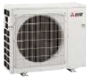 | 3,319 лв. | 1,696.98 €
MXZ-2F53VF | A+++ / A++ | 4.60 / 8.60 | 5.30 | 6.40 |  | 4,219 лв. | 2,157.14 €
MXZ-2F53VFHZ | A++ / A+ | 4.10 / 6.80 | 1.10 - 5.30 - 6.00 | 1.00 - 6.40 - 7.00 |  | 6,169 лв. | 3,154.16 €
ВЪНШНИ ТЕЛА | до 3 вътрешни тела
MXZ-3F54VF | A+++ / A++ | 4.60 / 8.50 | 5.40 | 6.80 |  | 4,219 лв. | 2,157.14 €
MXZ-3F68VF | A++ / A+ | 4.10 / 7.90 | 7.00 | 8.60 |  | 4,849 лв. | 2,479.25 €

ВЪНШНИ ТЕЛА | до 4 вътрешни тела
MXZ-4F72VF | A++ / A+ | 4.10 / 8.10 | 7.20 | 8.60 | 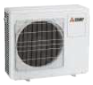 | 6,279 лв. | 3,210.40 €
MXZ-4F80VF | A++ / A+ | 4.10 / 7.60 | 8.00 | 8.80 |  | 6,959 лв. | 3,558.08 €
MXZ-4F83VF | A+++ / A++ | 4.70 / 8.50 | 8.30 | 9.30 |  | 7,169 лв. | 3,665.45 €
MXZ-4F83VFHZ | A++ / A+ | 4.30 / 7.30 | 3.50 - 8.30 - 9.20 | 3.50 - 9.00 - 11.60 |  | 10,229 лв. | 5,230.00 €
ВЪНШНИ ТЕЛА | до 5 вътрешни тела
MXZ-5F102VF | A++ / A++ | 4.70 / 8.21 | 10.20 | 10.50 |  | 8,969 лв. | 4,585.78 €

ВЪНШНИ ТЕЛА | до 6 вътрешни тела
MXZ-6F120VF | - | - | 12.20 | 14.00 | 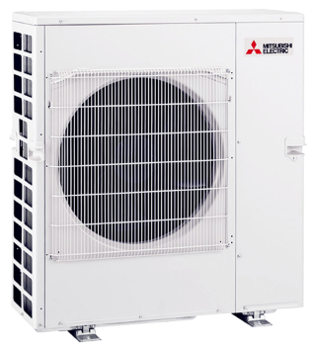 | 11,499 лв. | 5,879.35 €

ИНВЕРТОРНИ КЛИМАТИЦИ СЕРИЯ PUMY
ВЪНШНИ ТЕЛА | монофазни
PUMY-P112VKM |  | 4.61 / 4.48 | 12.50 | 14.00 | 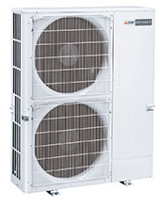 | 11,399 лв. | 5,828.22 €
PUMY-P125VKM |  | 4.28 / 4.05 | 14.00 | 16.00 |  | 12,029 лв. | 6,150.33 €
PUMY-P140VKM |  | 4.03 / 3.43 | 15.50 | 18.00 |  | 14,239 лв. | 7,280.29 €

ВЪНШНИ ТЕЛА | трифазни
PUMY-P112YKM |  | 4.61 / 4.48 | 12.50 | 14.00 |  | 11,399 лв. | 5,828.22 €
PUMY-P125YKM |  | 4.28 / 4.05 | 14.00 | 16.00 |  | 12,759 лв. | 6,523.57 €
PUMY-P140YKM |  | 4.03 / 3.43 | 15.50 | 18.00 |  | 14,769 лв. | 7,551.27 €
PUMY-P200YKM |  | 4.28 / 3.70 | 22.40 | 25.00 |  | 16,029 лв. | 8,195.50 €
PUMY-P250YBM |  | 4.25 / 3.41 | 28.00 | 31.50 |  | 20,359 лв. | 10,409.39 €
PUMY-P300YBM |  | 4.11 / 3.31 | 33.50 | 37.50 |  | 24,679 лв. | 12,618.17 €
...
МОДЕЛ | ЕНЕРГИЕН КЛАС охл./отопл. | SCOP/SEER | КАПАЦИТЕТ ОХЛАЖДАНЕ (kW) | КАПАЦИТЕТ ОТОПЛЕНИЕ (kW) | СНИМКА | ЦЕНА В ЛВ. (с ДДС) | ЦЕНА В EUR (с ДДС)
ПОДОВ ТИП ВЪТРЕШНИ ТЕЛА С R32
MSZ-KT25VG |  |  | 1.60 – 2.50 – 3.20 | 1.30 – 3.40 – 4.20 |  | 2,630 лв. | 1,344.70 €
MSZ-KT35VG |  |  | 0.90 – 3.50 – 3.90 | 1.10 – 4.30 – 5.00 |  | 2,900 лв. | 1,482.75 €
MSZ-KT50VG |  |  | 1.20 – 5.00 – 5.60 | 1.50 – 6.00 – 7.20 |  | 3,470 лв. | 1,774.18 €
MSZ-KT60VG |  |  | 1.70 – 6.10 – 6.30 | 1.60 – 7.00 – 8.00 |  | 3,810 лв. | 1,948.02 €
КАСЕТЪЧЕН ТИП ВЪТРЕШНИ ТЕЛА
MLZ-KP25VF |  |  | 0.40 – 2.50 – 3.20 | 1.40 – 3.20 – 4.20 |  | 2,270 лв. | 1,160.63 €
MLZ-KP35VF |  |  | 0.80 – 3.50 – 3.90 | 1.10 – 4.10 – 4.90 |  | 2,710 лв. | 1,385.60 €
MLZ-KP50VF |  |  | 1.70 – 5.00 – 5.60 | 1.70 – 6.00 – 7.20 |  | 3,280 лв. | 1,677.04 €

SLZ-M25FA |  |  | 1.40 – 2.50 – 3.20 | 1.30 – 3.20 – 4.20 | 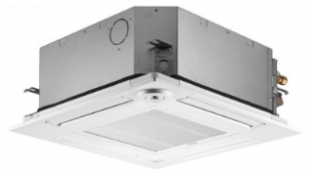 | 1,150 лв. | 587.99 €
SLZ-M35FA |  |  | 0.70 – 3.50 – 3.90 | 1.00 – 4.00 – 5.00 |  | 1,370 лв. | 700.47 €
SLZ-M50FA |  |  | 1.00 – 4.60 – 5.20 | 1.30 – 5.00 – 5.50 |  | 1,680 лв. | 858.97 €
SLZ-M60FA |  |  | 1.50 – 5.70 – 6.30 | 1.60 – 6.40 – 7.30 |  | 2,010 лв. | 1,027.70 €
КАНАЛЕН ТИП ВЪТРЕШНИ ТЕЛА
SEZ-M25DA(L) |  |  | 1.40 – 2.50 – 3.20 | 1.30 – 2.90 – 4.20 | 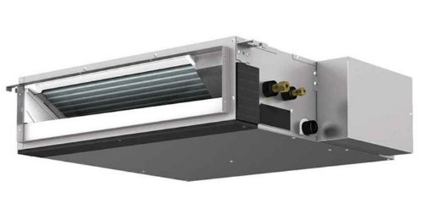 | 1,100 лв. | 562.42 €
SEZ-M35DA(L) |  |  | 0.70 – 3.50 – 3.90 | 1.10 – 4.20 – 5.00 |  | 1,160 лв. | 593.10 €
SEZ-M50DA(L) |  |  | 1.10 – 5.00 – 5.60 | 1.50 – 6.00 – 7.20 |  | 1,310 лв. | 669.79 €
SEZ-M60DA(L) |  |  | 1.60 – 6.10 – 6.30 | 1.60 – 7.40 – 8.00 |  | 1,590 лв. | 812.95 €
SEZ-M71DA(L) |  |  | 2.20 – 7.10 – 8.10 | 2.00 – 8.00 – 10.20 |  | 1,960 лв. | 1,002.13 €
ПОДОВ ТИП ВЪТРЕШНИ ТЕЛА ЗА СКРИТ МОНТАЖ
SFZ-M25VA |  |  | 1.50 - 2.50 - 3.20 | 1.20 - 3.20 - 4.20 | 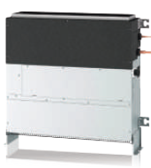 | 1,780 лв. | 910.10 €
SFZ-M35VA |  |  | 0.70 - 3.50 - 3.90 | 1.00 - 4.10 - 5.00 |  | 2,000 лв. | 1,022.58 €
SFZ-M50VA |  |  | 1.10 - 5.00 - 5.60 | 1.50 - 6.00 - 7.20 |  | 2,360 лв. | 1,206.65 €
SFZ-M60VA |  |  | 1.60 - 6.00 - 6.30 | 1.60 - 7.00 - 8.00 |  | 2,590 лв. | 1,324.25 €
SFZ-M71VA |  |  | 1.90 - 7.10 - 8.10 | 2.00 - 8.00 - 10.20 |  | 2,590 лв. | 1,324.25 €

MITSUBISHI HEAVY MULTISPLIT
...
МОДЕЛ | ЕНЕРГИЕН КЛАС охл./отопл. | SCOP/SEER | КАПАЦИТЕТ ОХЛАЖДАНЕ (kW) | КАПАЦИТЕТ ОТОПЛЕНИЕ (kW) | СНИМКА | ЦЕНА В ЛВ. (с ДДС) | ЦЕНА В EUR (с ДДС)
ВЪНШНИ ТЕЛА | за три вътрешни тела
SCM41ZS-W | A+++ / A++ | 5.56 / 5.56 | 1.40 - 4.00 - 6.30 | 1.00 - 4.50 - 6.90 |  | 2,710 лв. | 1,385.60 €
SCM50ZS-W | A+++ / A++ | 5.17 / 4.90 | 1.70 – 5.00 – 7.10 | 1.00 – 6.00 – 7.50 |  | 3,269 лв. | 1,671.41 €
SCM60ZS-W | A+++ / A++ | 4.86 / 4.55 | 1.70 – 6.00 – 7.50 | 1.00 – 6.80 – 7.80 |  | 3,816 лв. | 1,951.09 €

ВЪНШНИ ТЕЛА | за четири вътрешни тела
SCM71ZS-W | A++ / A++ | 4.91 / 5.00 | 1.80 – 7.10 – 8.80 | 1.10 – 8.60 – 9.40 |  | 4,741 лв. | 2,424.03 €
SCM80ZS-W | A++ / A++ | 4.77 / 4.71 | 1.80 – 8.00 – 9.20 | 1.10 – 9.30 – 9.80 |  | 5,633 лв. | 2,880.11 €

ВЪНШНИ ТЕЛА | за пет вътрешни тела
SCM100ZS-W | A+ / A |  | 1.70 - 10.00 - 11.50 | 0.90 - 10.50 - 11.50 | 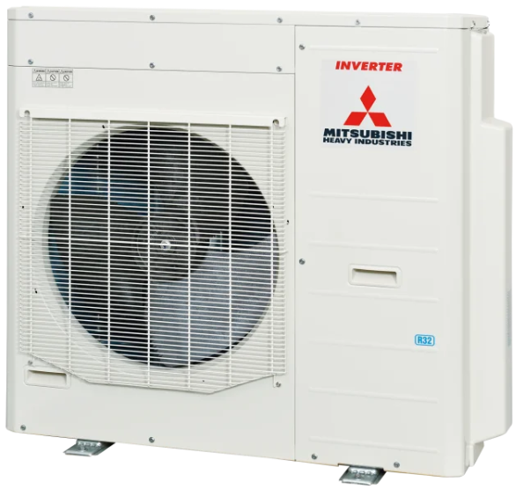 | 7,686 лв. | 3,929.79 €

ВЪНШНИ ТЕЛА R410A | за шест вътрешни тела
SCM125ZM-S |  |  | 1.80 - 12.50 - 14.00 | 1.50 - 13.50 - 14.00 | 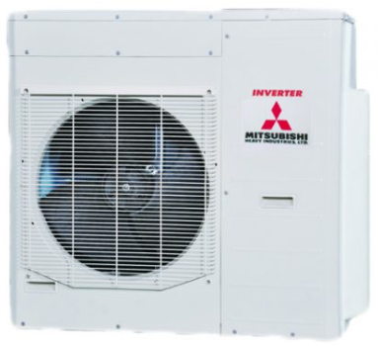 | 7,863 лв. | 4,020.29 €

СТЕНЕН ТИП ВЪТРЕШНИ ТЕЛА
СЕРИЯ PREMIUM PURE WHITE
SRK20ZS-W |  |  | 2.00 | 3.00 |  | 663 лв. | 338.99 €
SRK25ZS-W |  |  | 2.50 | 3.40 |  | 722 лв. | 369.15 €
SRK35ZS-W |  |  | 3.50 | 4.50 |  | 845 лв. | 432.04 €
SRK50ZS-W |  |  | 5.00 | 5.80 |  | 1,010 лв. | 516.40 €
СЕРИЯ PREMIUM TITANIUM + BLACK AND WHITE
...

DAIKIN
...
МОДЕЛ вътр./външ.т. | ЕНЕРГИЕН КЛАС охл./отопл. | SCOP/SEER | КАПАЦИТЕТ ОХЛАЖДАНЕ (kW) | КАПАЦИТЕТ ОТОПЛЕНИЕ (kW) | СНИМКА | ЦЕНА В ЛВ. (с ДДС) | ЦЕНА В EUR (с ДДС)
FTXC71Е / RXC71Е | A / A | 3.81 / 5.30 | 2.30 – 7.10 – 7.30 | 2.30 – 8.00 – 9.00 |  | 3,606 лв. | 1,843.72 €
СЕРИЯ FTXF-E SENSIRA | 5 степени на вентилатора, опция за онлайн контролер BRP069C47 - 205 лв.
FTXF20E / RXF20E | A++ / А+ | 4.20 / 6.50 | 1.30 - 2.00 – 2.40 | 1.30 - 2.40 – 3.30 |  | 1,716 лв. | 877.38 €
FTXF25E / RXF25E | A++ / А+ | 4.20 / 6.50 | 1.30 - 2.50 – 2.80 | 1.30 - 2.80 – 3.70 |  | 1,866 лв. | 954.07 €
FTXF35E / RXF35E | A++ / А+ | 4.20 / 6.50 | 1.30 - 3.30 – 3.80 | 1.30 – 3.50 – 4.40 |  | 2,007 лв. | 1,026.16 €
FTXF42E / RXF42E | A++ / А+ | 4.30 / 6.50 | 1.40 – 4.20 – 4.30 | 1.40 – 4.60 – 5.00 |  | 2,409 лв. | 1,231.70 €
FTXF50D / RXF50D | A++ / А+ | 4.10 / 6.50 | 1.70 – 5.00 – 6.00 | 1.70 – 6.00 – 7.70 |  | 2,988 лв. | 1,527.74 €
FTXF60D / RXF60D | A++ / А+ | 4.06 / 6.15 | 1.70 – 6.00 – 7.00 | 1.70 – 6.40 – 8.00 |  | 3,699 лв. | 1,891.27 €
FTXF71D / RXA71D | A / A | 3.81 / 5.15 | 2.30 – 7.10 – 7.30 | 2.30 – 8.20 – 9.00 |  | 4,767 лв. | 2,437.33 €
СЕРИЯ FTXP-N COMFORA | Вграден онлайн контролер, фотокаталитичен филтър от титаниев апатит, 5 степени на вентилатора
FTXP20N9 / RXP20N9 | A++ / А++ | 4.65 / 7.20 | 1.30 – 2.00 – 2.60 | 1.30 – 2.50 – 3.50 | 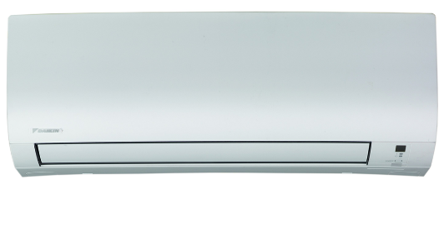 | 2,031 лв. | 1,038.43 €
FTXP25N9 / RXP25N9 | A++ / А++ | 4.61 / 7.20 | 1.30 – 2.50 – 3.00 | 1.30 – 3.00 – 4.00 |  | 2,160 лв. | 1,104.39 €
FTXP35N9 / RXP35N9 | A++ / А++ | 4.64 / 7.20 | 1.30 – 3.50 – 4.00 | 1.30 – 4.00 – 4.80 |  | 2,385 лв. | 1,219.43 €
FTXP50N9 / RXP50N8 | A++ / А+ | 4.34 / 7.10 | 1.70 – 5.00 – 5.30 | 1.70 – 5.60 – 6.50 |  | 3,750 лв. | 1,917.34 €
FTXP60N / RXP60N9 | A++ / А+ | 4.10 / 6.82 | 1.70 – 6.00 – 7.00 | 1.70 – 7.00 – 8.00 |  | 4,041 лв. | 2,066.13 €
FTXP71N / RXP71N9 | A++ / А+ | 4.01 / 6.20 | 2.30 – 7.10 – 7.30 | 2.30 – 8.20 – 9.00 |  | 4,830 лв. | 2,469.54 €
СЕРИЯ FTXD-A COMFORA PLUS | Вграден онлайн контролер, фотокаталитичен филтър от титаниев апатит, 5 степени на вентилатора
FTXD25A / RXD25A | A+++ / А+++ | 5.10 / 8.50 | 1.30 – 2.50 – 3.20 | 1.30 – 2.80 – 4.40 |  | 2,376 лв. | 1,214.83 €
FTXD35A / RXD35A | A+++ / А+++ | 5.10 / 8.50 | 1.40 – 3.30 – 3.90 | 1.40 – 3.50 – 5.00 |  | 2,649 лв. | 1,354.41 €

СЕРИЯ FTXM-A PERFERA | Вграден онлайн контролер, 5 степени на вентилатора, сензор за човешко присъствие, Flash Streamer
FTXM20A / RXM20A | A+++ / A+++ | 5.20 / 9.47 | 0.90 - 2.00 – 3.00 | 0.80 - 2.50 – 4.50 | 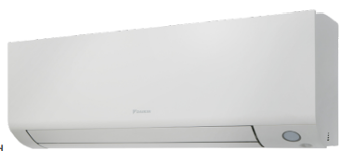 | 2,691 лв. | 1,375.89 €
FTXM25А / RXM25А9 | A+++/ A+++ | 5.20 / 9.47 | 0.90 - 2.50 – 3.80 | 0.80 - 2.80 – 5.00 |  | 2,874 лв. | 1,469.45 €
FTXM35А / RXM35А9 | A++ +/ A+++ | 5.20 / 9.25 | 0.90 - 3.50 – 4.40 | 0.80 - 4.00 – 5.20 |  | 3,198 лв. | 1,635.11 €
FTXM42А / RXM42А | A++ / A++ | 5.00 / 8.11 | 1.50 - 4.20 – 5.20 | 1.50 - 5.40 – 5.70 |  | 4,083 лв. | 2,087.60 €
FTXM50А / RXM50А | A++ / A++ | 4.76 / 7.55 | 1.70 - 5.00 – 5.30 | 1.70 - 5.80 – 6.50 |  | 4,764 лв. | 2,435.79 €
FTXM60А / RXM60R | A++ / A+ | 4.30 / 6.90 | 1.70 - 6.00 – 7.00 | 1.70 - 7.00 – 8.00 |  | 5,202 лв. | 2,659.74 €
FTXM71А / RXM71R | A++ / A+ | 4.10 / 6.20 | 2.30 - 7.10 – 8.50 | 2.30 - 8.20 – 10.20 |  | 6,702 лв. | 3,426.68 €
СЕРИЯ FTXJ-AW EMURA WHITE | Вграден онлайн контролер, сензор за човешко присъствие, Flash Steamer
FTXJ20AW9 / RXJ20A9 | A+++ / A+++ | 5.15 / 8.75 | 1.30 – 2.00 – 2.60 | 1.30 – 2.50 – 3.50 |  | 3,876 лв. | 1,981.77 €
FTXJ25AW9 / RXJ25A9 | A+++ / A+++ | 5.15 / 8.74 | 1.30 – 2.50 – 3.20 | 1.30 – 2.80 – 4.70 |  | 4,098 лв. | 2,095.27 €
FTXJ35AW9 / RXJ35A9 | A+++ / A+++ | 5.15 / 8.73 | 1.40 – 3.40 – 4.00 | 1.40 – 4.00 – 5.20 |  | 4,758 лв. | 2,432.73 €
...
МОДЕЛ вътр./външ.т. | ЕНЕРГИЕН КЛАС охл./отопл. | SCOP/SEER | КАПАЦИТЕТ ОХЛАЖДАНЕ (kW) | КАПАЦИТЕТ ОТОПЛЕНИЕ (kW) | СНИМКА | ЦЕНА В ЛВ. (с ДДС) | ЦЕНА В EUR (с ДДС)
FTXJ20AB9 / RXJ20A9 | A+++ / A+++ | 5.15 / 8.75 | 1.30 – 2.00 – 2.60 | 1.30 – 2.50 – 3.50 |  | 3,933 лв. | 2,010.91 €
FTXJ25AB9 / RXJ25A9 | A+++ / A+++ | 5.15 / 8.74 | 1.30 – 2.50 – 3.20 | 1.30 – 2.80 – 4.70 |  | 4,146 лв. | 2,119.82 €
FTXJ35AB9 / RXJ35A9 | A+++ / A+++ | 5.15 / 8.73 | 1.40 – 3.40 – 4.00 | 1.40 – 4.00 – 5.20 |  | 4,815 лв. | 2,461.87 €
FTXJ42AB9 / RXJ35A9 | A++ / A++ | 4.60 / 7.50 | 1.70 – 4.20 – 5.00 | 1.70 – 5.40 – 6.00 |  | 5,745 лв. | 2,937.37 €
FTXJ50AB9 / RXJ50A9 | A++ / A++ | 4.60 / 7.33 | 1.70 – 5.00 – 5.30 | 1.70 – 5.80 – 6.50 |  | 6,288 лв. | 3,215.00 €
СЕРИЯ FTXZ URURU SARARA | Произход: Япония, вентилация с пресен въздух, Flash Steamer
FTXZ25N / RXZ25N | A+++ / А+++ | 5.90 / 9.54 | 0.60 – 2.50 – 3.90 | 0.60 – 3.60 – 7.50 |  | 6,339 лв. | 3,241.08 €
FTXZ35N / RXZ35N | A+++ / А+++ | 5.73 / 9.00 | 0.60 – 3.50 – 5.30 | 0.60 – 5.00 – 9.00 |  | 6,963 лв. | 3,560.13 €
FTXZ50N / RXZ50N | A+++ / А+++ | 5.50 / 8.60 | 0.60 – 5.00 – 5.80 | 0.60 – 6.30 – 9.40 |  | 7,401 лв. | 3,784.07 €
СЕРИЯ FTXA-CW STYLISH WHITE | Вграден онлайн контролер, фотокаталитичен филтър с титаниев апатит, Flash Steamer
FTXA20CW / RXA20A8 | A+++ / А+++ | 5.15 / 8.75 | 1.30 - 2.00 – 2.60 | 1.30 - 2.50 – 3.50 | 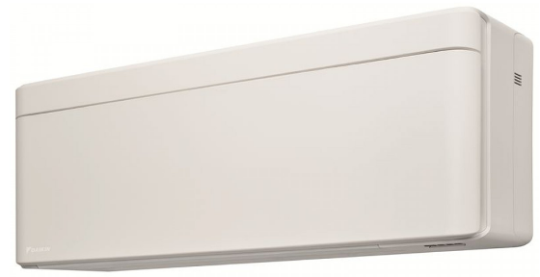 | 3,549 лв. | 1,814.57 €
FTXA25CW / RXA25A8 | A+++ / А+++ | 5.15 / 8.74 | 1.30 - 2.50 – 3.20 | 1.30 - 2.80 – 4.70 |  | 3,741 лв. | 1,912.74 €
FTXA35CW / RXA35A8 | A+++ / А+++ | 5.15 / 8.73 | 1.40 - 3.40 – 4.00 | 1.40 - 4.00 – 5.20 |  | 4,380 лв. | 2,239.46 €
FTXA42CW / RXA42B8 | A++ / А++ | 4.60 / 7.50 | 1.70 - 4.20 – 5.00 | 1.70 - 5.40 – 6.00 |  | 5,160 лв. | 2,638.27 €
FTXA50CW / RXA50B8 | A++ / А++ | 4.60 / 7.33 | 1.70 - 5.00 – 5.30 | 1.70 - 5.80 – 6.50 |  | 5,733 лв. | 2,931.24 €
СЕРИЯ FTXA-CB STYLISH BLACK | Вграден онлайн контролер, фотокаталитичен филтър с титаниев апатит, Flash Steamer
FTXA20CB / RXA20A8 | A+++ / А+++ | 5.15 / 8.75 | 1.30 - 2.00 – 2.60 | 1.30 - 2.50 – 3.50 | 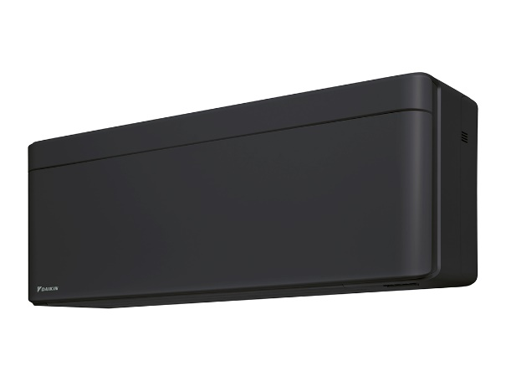 | 3,600 лв. | 1,840.65 €
FTXA25CB / RXA25A8 | A+++ / А+++ | 5.15 / 8.74 | 1.30 - 2.50 – 3.20 | 1.30 - 2.80 – 4.70 |  | 3,795 лв. | 1,940.35 €
FTXA35CB / RXA35A8 | A+++ / А+++ | 5.15 / 8.73 | 1.40 - 3.40 – 4.00 | 1.40 - 4.00 – 5.20 |  | 4,425 лв. | 2,262.47 €
FTXA42CB / RXA42B8 | A++ / А++ | 4.60 / 7.50 | 1.70 - 4.20 – 5.00 | 1.70 - 5.40 – 6.00 |  | 5,211 лв. | 2,664.34 €
FTXA50CB / RXA50B8 | A++ / А++ | 4.60 / 7.33 | 1.70 - 5.00 – 5.30 | 1.70 - 5.80 – 6.50 |  | 5,793 лв. | 2,961.91 €
СЕРИЯ FTXA-CS STYLISH SILVER | Вграден онлайн контролер, фотокаталитичен филтър с титаниев апатит, Flash Steamer
FTXA20CS / RXA20A8 | A+++ / А+++ | 5.15 / 8.75 | 1.30 - 2.00 – 2.60 | 1.30 - 2.50 – 3.50 |  | 3,672 лв. | 1,877.46 €
FTXA25CS / RXA25A8 | A+++ / А+++ | 5.15 / 8.74 | 1.30 - 2.50 – 3.20 | 1.30 - 2.80 – 4.70 |  | 3,861 лв. | 1,974.10 €
FTXA35CS / RXA35A8 | A+++ / А+++ | 5.15 / 8.73 | 1.40 - 3.40 – 4.00 | 1.40 - 4.00 – 5.20 |  | 4,494 лв. | 2,297.75 €
FTXA42CS / RXA42B8 | A++ / А++ | 4.60 / 7.50 | 1.70 - 4.20 – 5.00 | 1.70 - 5.40 – 6.00 |  | 5,328 лв. | 2,724.16 €
FTXA50CS / RXA50B8 | A++ / А++ | 4.60 / 7.33 | 1.70 - 5.00 – 5.30 | 1.70 - 5.80 – 6.50 |  | 5,856 лв. | 2,994.13 €
ИНВЕРТОРНИ СПЛИТ СИСТЕМИ ПОДОВ ТИП С ФРЕОН R32
СЕРИЯ FVXM PERFERA | Вграден онлайн контролер, фотокаталитичен филтър с титаниев апатит, Flash Steamer
FVXM25B / RXM25A9 | A+++ / А++ | 4.65 / 8.55 | 1.30 - 2.40 - 3.50 | 1.30 - 3.40 - 4.70 | 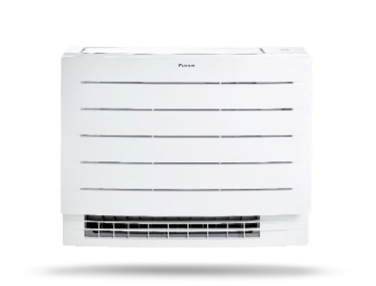 | 3,474 лв. | 1,776.23 €
FVXM35B / RXM35A9 | A++ / А++ | 4.63 / 8.11 | 1.40 - 3.40 - 4.00 | 1.40 - 4.50 - 5.80 |  | 3,711 лв. | 1,897.40 €
FVXM50B / RXM50A8 | A++ / А+ | 4.10 / 7.20 | 1.40 - 5.00 - 5.40 | 1.40 - 5.80 - 6.20 |  | 5,451 лв. | 2,787.05 €

DAIKIN MULTISPLIT
МОДЕЛ | ЕНЕРГИЕН КЛАС охл./отопл. | SCOP/SEER | КАПАЦИТЕТ ОХЛАЖДАНЕ (kW) | КАПАЦИТЕТ ОТОПЛЕНИЕ (kW) | СНИМКА | ЦЕНА В ЛВ. (с ДДС) | ЦЕНА В EUR (с ДДС)

ИНВЕРТОРНИ КЛИМАТИЦИ ЗА 2 ДО 5 ПОМЕЩЕНИЯ С R32
ВЪНШНИ ТЕЛА
2MXM40A | A+++/A++ | 4.64 / 8.53 | 1.75 – 4.00 – 4.60 | 1.40 – 4.40 – 4.70 | 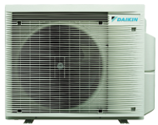 | 3,615 лв. | 1,848.32 €
2MXM50A | A+++/A++ | 4.61 / 8.53 | 1.98 – 5.00 – 5.50 | 1.35 – 5.70 – 6.40 |  | 4,428 лв. | 2,264.00 €
2MXM68A9 | A++ / A+ | 4.26 / 7.71 | 1.90 – 6.80 – 8.00 | 2.50 – 8.60 – 10.60 |  | 5,766 лв. | 2,948.11 €
3MXM40A9 | A+++/A++ | 4.65 / 8.55 | 1.50 – 4.00 – 4.60 | 1.32 – 4.40 – 5.00 |  | 4,263 лв. | 2,179.64 €
3MXM52A9 | A++/A++ | 4.64 / 8.50 | 2.11 – 5.20 – 7.30 | 1.67 – 6.80 – 8.27 |  | 4,731 лв. | 2,418.92 €
3MXM68A9 | A++/A+ | 4.26/ 7.71 | 2.40 – 6.80 – 8.40 | 2.90 – 8.60 – 10.60 |  | 5,823 лв. | 2,977.25 €
4MXM68A9 | A++/A+ | 4.26 / 7.71 | 2.40 – 6.80 – 8.70 | 3.12 – 8.60 – 10.70 |  | 5,928 лв. | 3,030.94 €
4MXM80A9 | A++/A | 3.98 / 6.31 | 3.20 – 8.00 – 9.60 | 4.40 – 9.60 – 10.70 |  | 7,239 лв. | 3,701.24 €
5MXM90A9 | A++/A+ | 4.22 / 6.41 | 3.70 – 9.00 – 10.40 | 4.90 – 10.40 – 11.10 |  | 7,953 лв. | 4,066.30 €
СТЕНЕН ТИП ВЪТРЕШНИ ТЕЛА С R32
СЕРИЯ STYLISH WHITE
...
FTXA35CB |  |  | 1.40 - 3.40 – 4.00 | 1.40 - 4.00 – 5.20 |  | 1,713 лв. | 875.84 €
FTXA42CB |  |  | 1.70 - 4.20 – 5.00 | 1.70 - 5.40 – 6.00 |  | 2,010 лв. | 1,027.70 €
FTXA50CB |  |  | 1.70 - 5.00 – 5.30 | 1.70 - 5.80 – 6.50 |  | 2,124 лв. | 1,085.98 €
СЕРИЯ EMURA WHITE
FTXJ20AW |  |  | 1.30 – 2.30 – 2.80 | 1.30 – 2.50 – 4.30 |  | 1,779 лв. | 909.59 €
FTXJ25AW |  |  | 1.30 – 2.40 – 3.00 | 1.30 – 3.40 – 4.50 |  | 1,878 лв. | 960.21 €
FTXJ35AW |  |  | 1.40 – 3.50 – 3.80 | 1.40 – 4.00 – 5.00 |  | 1,914 лв. | 978.61 €
FTXJ42AW |  |  | 1.70 – 4.20 – 5.00 | 1.70 – 5.40 – 6.00 |  | 2,247 лв. | 1,148.87 €
FTXJ50AW |  |  | 1.70 – 4.80 – 5.30 | 1.70 – 5.80 – 6.50 |  | 2,370 лв. | 1,211.76 €
СЕРИЯ EMURA SILVER
FTXJ20АS |  |  | 1.30 – 2.30 – 2.80 | 1.30 – 2.50 – 4.30 | 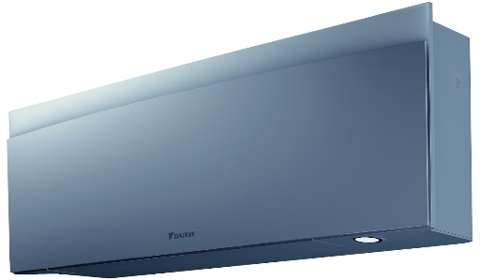 | 1,917 лв. | 980.15 €
FTXJ25АS |  |  | 1.30 – 2.50 – 3.20 | 1.30 – 2.80 – 4.70 |  | 2,007 лв. | 1,026.16 €
FTXJ35АS |  |  | 1.40 – 3.40 – 4.00 | 1.40 – 4.00 – 5.20 |  | 2,049 лв. | 1,047.64 €
FTXJ42АS |  |  | 1.70 – 4.20 – 5.00 | 1.70 – 5.40 – 6.00 |  | 2,442 лв. | 1,248.57 €
FTXJ50АS |  |  | 1.70 – 5.00 – 5.20 | 1.70 – 5.80 – 6.50 |  | 2,511 лв. | 1,283.85 €
СЕРИЯ EMURA BLACK
FTXJ20АB |  |  | 1.30 – 2.30 – 2.80 | 1.30 – 2.50 – 4.30 | 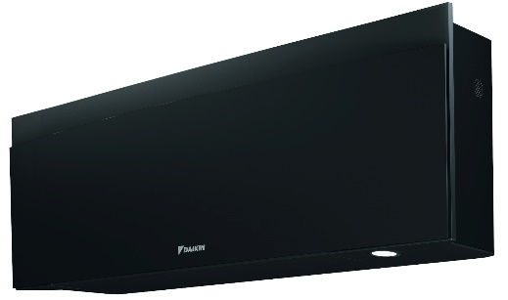 | 1,836 лв. | 938.73 €
FTXJ25АB |  |  | 1.30 – 2.50 – 3.20 | 1.30 – 2.80 – 4.70 |  | 1,926 лв. | 984.75 €
FTXJ35АB |  |  | 1.40 – 3.40 – 4.00 | 1.40 – 4.00 – 5.20 |  | 1,971 лв. | 1,007.76 €
FTXJ42АB |  |  | 1.70 – 4.20 – 5.00 | 1.70 – 5.40 – 6.00 |  | 2,316 лв. | 1,184.15 €
FTXJ50АB |  |  | 1.70 – 5.00 – 5.20 | 1.70 – 5.80 – 6.50 |  | 2,439 лв. | 1,247.04 €
СЕРИЯ PERFERA
CTXM15A |  |  |  |  |  | 924 лв. | 472.43 €
FTXM20A |  |  | 1.30 - 2.00 – 2.60 | 1.30 - 2.50 – 3.50 |  | 975 лв. | 498.51 €
FTXM25A |  |  | 1.30 - 2.50 – 3.20 | 1.30 - 2.80 – 4.70 |  | 1,014 лв. | 518.45 €
FTXM35A |  |  | 1.40 - 3.40 – 4.00 | 1.40 - 4.00 – 5.20 |  | 1,248 лв. | 638.09 €
FTXM42A |  |  | 1.70 - 4.20 – 5.00 | 1.70 - 5.40 – 6.00 |  | 1,491 лв. | 762.34 €
FTXM50A |  |  | 1.70 - 5.00 – 6.00 | 1.70 - 5.80 – 7.70 |  | 1,608 лв. | 822.16 €
FTXM60A |  |  | 1.70 - 6.00 – 7.00 | 1.70 - 7.00 – 8.00 |  | 1,968 лв. | 1,006.22 €
FTXM71A |  |  | 2.30 - 7.10 – 8.50 | 2.30 - 8.20 – 10.20 |  | 2,298 лв. | 1,174.95 €
СЕРИЯ COMFORA
FTXP20N |  |  | 1.30 – 2.00 – 2.60 | 1.30 – 2.50 – 3.50 | 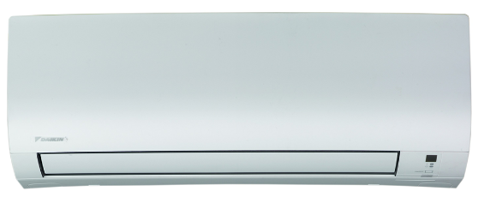 | 675 лв. | 345.12 €
FTXP25N |  |  | 1.30 – 2.50 – 3.00 | 1.30 – 3.00 – 4.00 |  | 717 лв. | 366.60 €
FTXP35N |  |  | 1.30 – 3.50 – 4.00 | 1.30 – 4.00 – 4.80 |  | 795 лв. | 406.48 €
FTXP50N |  |  | 1.70 – 5.00 – 6.00 | 1.70 – 6.00 – 7.00 |  | 1,248 лв. | 638.09 €
FTXP60N |  |  | 1.70 – 6.00 – 7.00 | 1.70 – 7.00 – 8.00 |  | 1,344 лв. | 687.18 €
FTXP71N |  |  | 2.30 – 7.10 – 7.30 | 2.30 – 8.20 – 9.00 |  | 1,608 лв. | 822.16 €
ПОДОВ ТИП ВЪТРЕШНИ ТЕЛА С R32
CVXM15B |  |  |  |  | 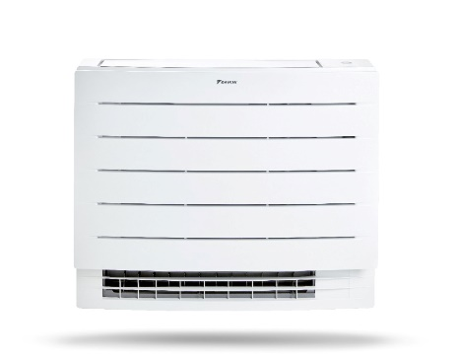 | 1,500 лв. | 766.94 €
FVXM25B |  |  | 1.30 – 2.40 – 3.50 | 1.30 – 3.40 – 4.70 |  | 1,614 лв. | 825.23 €
FVXM35B |  |  | 1.40 – 3.50 – 4.00 | 1.30- 4.50 – 5.80 |  | 1,761 лв. | 900.39 €
FVXM50B |  |  | 1.40 – 5.00 – 5.80 | 1.40 – 5.80 – 8.10 |  | 2,295 лв. | 1,173.41 €
ИНВЕРТОРНИ КЛИМАТИЦИ ЗА 2 ДО 3 ПОМЕЩЕНИЯ С R32
ВЪНШНИ ТЕЛА
2MXF40A |  |  | 1.50 – 4.00 – 4.20 | 1.30 – 4.20 – 4.60 | 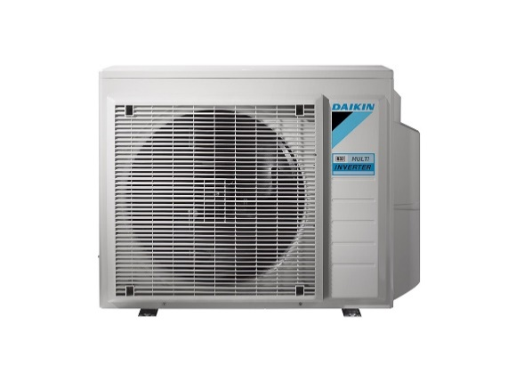 | 2,622 лв. | 1,340.61 €
2MXF50A |  |  | 1.50 – 4.00 – 4.20 | 1.20 – 5.60 – 5.80 |  | 3,261 лв. | 1,667.32 €
3MXF52A9 |  |  | 1.80 – 5.20 – 7.00 | 1.30 – 6.80 – 8.00 |  | 3,918 лв. | 2,003.24 €
3MXF68A9 |  |  | 2.00 – 6.80 – 7.20 | 2.20 – 8.60 – 10.50 |  | 4,368 лв. | 2,233.32 €
СТЕНЕН ТИП ВЪТРЕШНИ ТЕЛА С R32
СЕРИЯ SENSIRA
CTXF20F |  |  |  |  |  | 438 лв. | 223.95 €
CTXF25F |  |  |  |  |  | 456 лв. | 233.15 €
CTXF35F |  |  |  |  |  | 489 лв. | 250.02 €

GENERAL FUJITSU R32
...
МОДЕЛ вътр./външ.т. | ЕНЕРГИЕН КЛАС охл./отопл. | SCOP/SEER | КАПАЦИТЕТ ОХЛАЖДАНЕ (kW) | КАПАЦИТЕТ ОТОПЛЕНИЕ (kW) | СНИМКА | ЦЕНА В EUR (с ДДС)
ASHH14KGTG / AOHH14KGCG | A++ / A++ | 4.60 / 8.00 | 0.90 - 4.20 – 4.50 | 0.90 - 5.40 – 6.40 |  | 1,429 €
СЕРИЯ KMCE | йонно-дезодориращ филтър, ябълков-катехинов филтър, опция за WiFi (UTY-TFSXH3 - 100 €)
ASHG07KMCE / AOHG07KMCC | A++ / A+ | 4.10 / 7.40 | 0.90 - 2.00 – 3.00 | 0.90 - 2.50 – 3.40 |  | 699 €
ASHG09KMCE / AOHG09KMCC | A++ / A+ | 4.10 / 7.40 | 0.90 - 2.50 – 3.20 | 0.90 - 2.80 – 4.00 |  | 749 €

СЕРИЯ KMCG | йонно-дезодориращ филтър, ябълков-катехинов филтър, опция за WiFi (UTY-TFSXH3 - 100 €)
ASHH07KMCG / AOHH07KMCG | A++ / A++ | 4.60 / 8.40 | 0.90 - 2.00 – 3.00 | 0.90 - 2.50 – 3.40 |  | 749 €
ASHH09KMCG / AOHH09KMCG | A++ / A++ | 4.60 / 8.40 | 0.90 - 2.50 – 3.20 | 0.90 - 2.80 – 4.00 |  | 789 €
ASHH12KMCG / AOHH12KMCG | A++ / A++ | 4.60 / 7.70 | 0.90 - 3.40 – 3.90 | 0.90 - 4.00 – 5.30 |  | 899 €
ASHH14KMCG / AOHH14KMCG | A++ / A+ | 4.10 / 7.10 | 0.90 - 4.20 – 4.40 | 0.90 - 5.40 – 6.00 |  | 1,169 €
ASHH09KMCG-B / AOHH09KMCG | A++ / A++ | 4.60 / 8.40 | 0.90 - 2.50 – 3.20 | 0.90 - 2.80 – 4.00 | 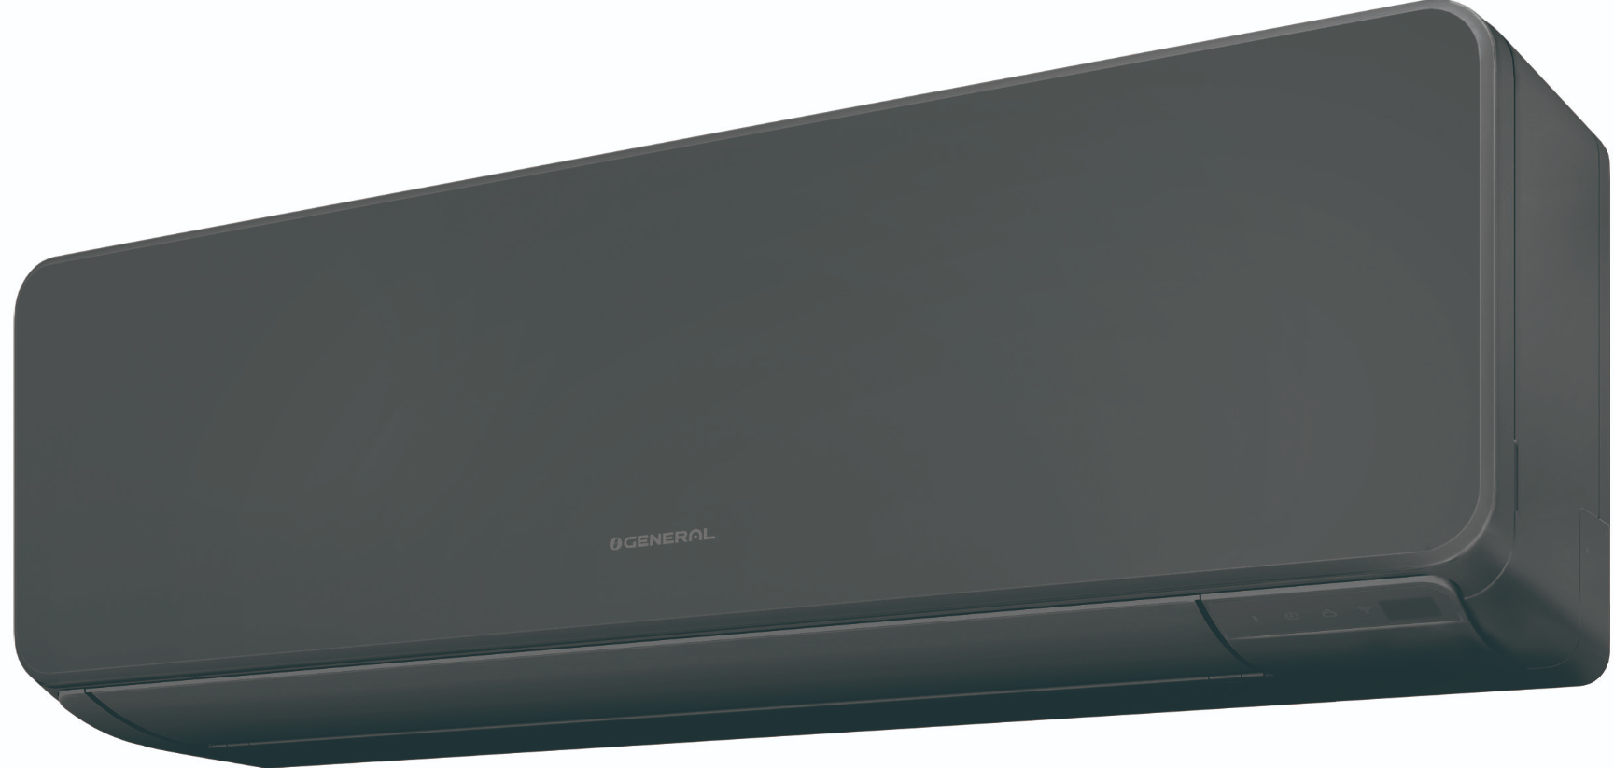 | 869 €
ASHH12KMCG-B / AOHH12KMCG | A++ / A++ | 4.60 / 7.70 | 0.90 - 3.40 – 3.90 | 0.90 - 4.00 – 5.30 |  | 969 €
ASHH14KMCG-B / AOHH14KMCG | A++ / A+ | 4.10 / 7.10 | 0.90 - 4.20 – 4.40 | 0.90 - 5.40 – 6.00 |  | 1,249 €

СЕРИЯ KJCA / KJCA-B | вграден WiFi контролер, йонно-дезодориращ филтър, сензор за присъствие, термо пречистване на въздуха
ASHH07KJCA / AOHH07KJCA | A+++ / A+++ | 5.10 / 8.90 | 0.90 - 2.00 – 3.00 | 0.90 - 2.50 – 3.40
ASHH09KJCA / AOHH09KJCA | A+++ / A+++ | 5.10 / 8.70 | 0.90 - 2.50 - 3.20 | 0.90 - 2.80 – 4.00 |  | 1,079 €
ASHH12KJCA / AOHH12KJCA | A+++ / A+++ | 5.10 / 8.50 | 0.90 - 3.40 – 3.90 | 0.90 - 4.00 – 5.00 |  | 1,199 €
ASHH14KJCA / AOHH14KJCA | A++ / A++ | 4.60 / 7.70 | 0.90 - 4.20 – 4.30 | 0.90 - 5.20 – 5.80 |  | 1,429 €

СЕРИЯ KMTE | йонно-дезодориращ филтър, ябълков-катехинов филтър, опция за WiFi (UTY-TFSXH3 - 100 €)
ASHG18KMТЕ / AOHG18KMТА | A++ / A+ | 4.56 / 7.77 | 0.90 – 5.20 – 6.00 | 0.90 – 6.30 – 8.70 |  | 1,399 €
ASHG24KMТЕ / AOHG24KMТА | A++ / A+ | 4.18 / 7.28 | 0.90 – 7.10 – 8.30 | 0.90 – 8.00 – 10.10 |  | 1,759 €
ASHG30KMТА / AOHG30KMТА | A++ / A+ | 4.54 / 6.67 | 2.90 – 8.00 – 9.00 | 2.20 – 8.80 – 11.00 |  | 2,399 €
ASHH30KMТB / AOHH30KMТB | A++ / A+ | 4.54 / 6.67 | 2.90 - 8.00 - 9.00 | 2.20 - 8.80 - 11.00 |  | 2,399 €
ASHH36KMТB / AOHH36KMТB | A++ / A+ | 4.52 / 6.14 | 2.90 – 9.40 – 10.00 | 2.70 – 10.10 – 11.20 |  | 2,649 €
СЕРИЯ KLTA | индикатор за замърсен филтър, опция за WiFi
ASHH07KLTA / AOHH07KLTA | A++ / A+ | 4.10 / 7.10 | 0.90 - 2.00 - 2.80 | 0.90 - 2.40 - 3.30 | 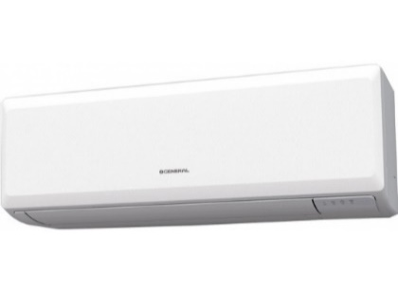 | 599 €
ASHH09KLTA / AOHH09KLTA | A++ / A+ | 4.10 / 6.80 | 0.90 - 2.50 - 3.00 | 0.90 - 2.50 - 3.50 |  | 639 €
ASHH12KLTA / AOHH12KLTA | A++ / A+ | 4.10 / 6.70 | 0.90 - 3.40 - 3.70 | 0.90 - 3.40 - 3.70 |  | 699 €

СЕРИЯ KLCA | индикатор за замърсен филтър, опция за WiFi
ASHG18KLCA / AOHG18KLCA | A++ / A+ | 4.30 / 7.20 | 0.90 – 5.20 – 5.50 | 0.60 – 6.30 – 7.60 |  | 1,239 €
ASHG24KLCA / AOHG24KLCA | A++ / A+ | 4.00 / 7.10 | 0.90 – 7.10 – 7.70 | 0.90 – 8.00 – 9.00 |  | 1,499 €

СЕРИЯ KPCE | индикатор за замърсен филтър, опция за WiFi (UTY-TFSXH3 - 100 €)
...

GENERAL FUJITSU MULTISPLIT
МОДЕЛ | ЕНЕРГИЕН КЛАС охл./отопл. | SCOP/SEER | КАПАЦИТЕТ ОХЛАЖДАНЕ (kW) | КАПАЦИТЕТ ОТОПЛЕНИЕ (kW) | СНИМКА | ЦЕНА В EUR (с ДДС)
ИНВЕРТОРНИ КЛИМАТИЦИ ЗА 2 ДО 5 ПОМЕЩЕНИЯ С R32
ВЪНШНИ ТЕЛА
AOHG14KBTA2 | A+++ / A++ | 4.70 / 8.70 | 1.40 – 4.00 – 4.60 | 1.10 – 4.40 – 5.50 |  | 1,200 €
AOHG18KBTA2 | A+++ / A++ | 4.70 / 8.70 | 1.70 – 5.00 – 5.80 | 1.80 – 5.60 – 6.60 |  | 1,380 €
AOHG18KBTA3 | А / А | 4.89 / 4.78 | 1.80 – 5.40 – 7.00 | 2.00 – 6.80 – 8.00 |  | 1,740 €
AOHG24KBTA3 | А / А | 4.40 / 3.90 | 1.80 – 6.80 – 8.50 | 2.00 – 8.00 – 9.20 |  | 1,840 €
AOHG30KBTA4 | А / А | 4.55 / 3.90 | 2.40 – 8.00 – 10.10 | 3.00 – 9.60 – 11.20 |  | 2,430 €
AOHG36KBTA5 | А / А | 4.50 / 3.80 | 3.00 – 9.50 – 11.00 | 3.50 – 10.60 – 12.00 |  | 3,680 €
ВЪНШНИ ТЕЛА
AOHG14KBCA2 |  |  | 1.40 – 4.00 – 4.60 | 1.10 – 4.40 – 5.50 | 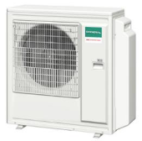 | 1,200 €
AOHG18KBCA2 |  |  | 1.70 – 5.00 – 5.80 | 1.80 – 5.60 – 6.60 |  | 1,380 €
AOHG18KBCA3 |  |  | 1.80 – 5.40 – 7.00 | 2.00 – 6.80 – 8.00 |  | 1,740 €
AOHG24KBCA3 |  |  | 1.80 – 6.80 – 8.50 | 2.00 – 8.00 – 9.20 |  | 1,840 €
СТЕНЕН ТИП ВЪТРЕШНИ ТЕЛА С R32
СЕРИЯ KNCA
ASHH05KNCA |  |  | 2.00 | 2.70 | 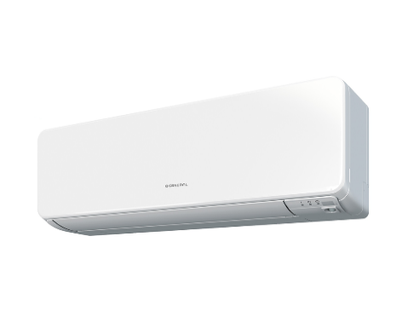 | 270 €
ASHH07KNCA |  |  | 2.50 | 3.30 |  | 325 €
ASHH09KNCA |  |  | 3.50 | 3.80 |  | 350 €
ASHH12KNCA |  |  | 4.00 | 5.00 |  | 375 €
СЕРИЯ KGTG
ASHH07KGTG |  |  | 2.00 | 2.50 | 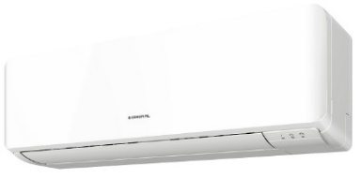 | 480 €
ASHH09KGTG |  |  | 2.50 | 3.30 |  | 510 €
ASHH12KGTG |  |  | 3.50 | 3.80 |  | 535 €
ASHH14KGTG |  |  | 4.20 | 5.00 |  | 600 €
СЕРИЯ KMCG
ASHH07KMCG |  |  | 2.00 | 2.70 |  | 375 €
ASHH09KMCG |  |  | 2.50 | 3.30 |  | 400 €
ASHH12KMCG |  |  | 3.50 | 3.80 |  | 425 €
ASHH14KMCG |  |  | 4.00 | 5.00 |  | 530 €
СЕРИЯ KMTE
ASHG18KMTE |  |  | 5.00 | 6.00 |  | 640 €
...
МОДЕЛ | ЕНЕРГИЕН КЛАС охл./отопл. | SCOP/SEER | КАПАЦИТЕТ ОХЛАЖДАНЕ (kW) | КАПАЦИТЕТ ОТОПЛЕНИЕ (kW) | СНИМКА | ЦЕНА В EUR (с ДДС)
ASHG09KETF-B |  |  | 2.50 | 3.30 |  | 490 €
ASHG12KETF-B |  |  | 3.50 | 3.80 |  | 510 €
ASHG14KETF-B |  |  | 4.00 | 5.00 |  | 630 €

ПОДОВ ТИП ВЪТРЕШНИ ТЕЛА С R32
AGHG09KVCA / AOHG09KVCA |  |  | 2.50 | 3.30 |  | 860 €
AGHG12KVCA / AOHG12KVCA |  |  | 3.50 | 3.80 |  | 910 €
AGHG14KVCA / AOHG14KVCA |  |  | 4.00 | 5.00 |  | 1,010 €

КАСЕТЪЧЕН ТИП ВЪТРЕШНИ ТЕЛА С R32
AUXG07KVLA |  |  | 2.00 | 2.70 | 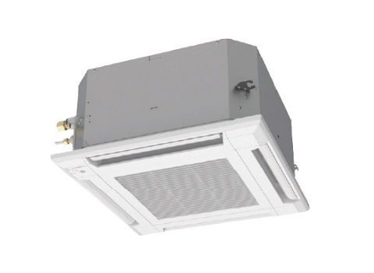 | 800 €
AUXG09KVLA |  |  | 2.50 | 3.30 |  | 840 €
AUXG12KVLA |  |  | 3.50 | 3.80 |  | 870 €
AUXG14KVLA |  |  | 4.00 | 5.00 |  | 890 €
AUXG18KVLA |  |  | 5.00 | 6.00 |  | 1,100 €
AUXG22KVLA |  |  | 6.00 | 7.20 |  | 1,150 €
AUXG24KVLA |  |  | 6.80 | 7.50 |  | 1,200 €
КАНАЛЕН ТИП ВЪТРЕШНИ ТЕЛА С R32
ARXG07KLLAP |  |  | 2.00 | 2.70 |  | 600 €
ARXG09KLLAP |  |  | 2.50 | 3.30 |  | 650 €
ARXG12KLLAP |  |  | 3.50 | 3.80 |  | 700 €
...

GENERAL FUJITSU PROFESSIONAL
МОДЕЛ | ЕНЕРГИЕН КЛАС охл./отопл. | SCOP/SEER | КАПАЦИТЕТ ОХЛАЖДАНЕ (kW) | КАПАЦИТЕТ ОТОПЛЕНИЕ (kW) | СНИМКА | ЦЕНА В EUR (с ДДС)

ИНВЕРТОРНИ СПЛИТ СИСТЕМИ КАСЕТЪЧЕН ТИП С ФРЕОН R32
СЕРИЯ KVL ЕCО | Работен диапазон при охлаждане: -10 ~ 46 °C. Работен диапазон при отопление: -15 ~ 24 °C
AUXG09KVLA / AOHG09KATA | A++ / A+ | 4.00 / 6.20 | 0.90 – 2.50 – 2.70 | 0.90 – 3.20 – 3.90 | 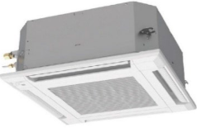 | 1,539 €
AUXG12KVLA / AOHG12KATA | A++ / A+ | 4.00 / 6.10 | 0.90 – 3.50 – 3.70 | 0.90 – 4.10 – 4.40 |  | 1,600 €
AUXG14KVLA / AOHG14KATA | A++ / A+ | 4.00 / 6.10 | 0.90 – 4.30 – 4.50 | 0.90 – 5.00 – 5.30 |  | 1,760 €
AUXG18KVLA / AOHG18KATA | A++ / A | 3.90 / 6.10 | 0.90 – 5.20 – 5.40 | 0.90 – 6.00 – 6.30 |  | 1,829 €
AUXG22KVLA / AOHG22KATA | A++ / A | 3.90 / 6.10 | 0.90 – 6.00 – 6.30 | 0.90 – 7.00 – 7.40 |  | 1,969 €
AUXG24KVLA / AOHG24KATA | A+ / A | 3.80 / 5.90 | 0.90 – 6.80 – 7.40 | 0.90 – 7.50 – 8.60 |  | 2,100 €
СЕРИЯ KVL PRО | Работен диапазон при охлаждане: -15 ~ 46 °C. Работен диапазон при отопление: -15 ~ 24 °C
AUXG09KVLA / AOHG09KBTB | A++ / A+ | 4.40 / 6.70 | 0.90 – 2.50 – 3.20 | 0.90 – 3.20 – 4.70 |  | 1,760 €
AUXG12KVLA / AOHG12KBTB | A++ / A+ | 4.30 / 6.60 | 0.90 – 3.50 – 4.40 | 0.90 – 4.10 – 5.70 |  | 1,860 €
AUXG14KVLA / AOHG14KBTB | A++ / A+ | 4.40 / 6.50 | 0.90 – 4.30 – 5.40 | 0.90 – 5.00 – 6.50 |  | 2,000 €
AUXG18KVLA / AOHG18KBTB | A++ / A+ | 4.20 / 6.60 | 0.90 – 5.20 – 5.90 | 0.90 – 6.00 – 7.50 |  | 2,100 €
AUXG22KVLA / AOHG22KBTB | A++ / A+ | 4.30 / 6.60 | 0.90 – 6.00 – 6.70 | 0.90 – 7.00 – 8.00 |  | 2,200 €
AUXG24KVLA / AOHG24KBTB | A++ / A+ | 4.00 / 6.10 | 0.90 – 6.80 – 8.00 | 0.90 – 7.50 – 9.10 |  | 2,349 €
СЕРИЯ KRL ЕCО монофазни | Работен диапазон при охлаждане: -10 ~ 46 °C. Работен диапазон при отопление: -15 ~ 24 °C
AUXG18KRLB / AOHG18KATA | A++ / A+ | 4.10 / 6.20 | 0.90 – 5.20 – 5.40 | 0.90 – 6.00 – 6.30 | 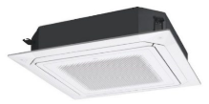 | 2,100 €
AUXG22KRLB / AOHG22KATA | A++ / A+ | 4.10 / 6.20 | 0.90 – 6.00 – 6.30 | 0.90 – 7.00 – 7.40 |  | 2,229 €
AUXG24KRLB / AOHG24KATA | A++ / A+ | 4.00 / 6.10 | 0.90 – 6.80 – 7.40 | 0.90 – 7.50 – 8.60 |  | 2,379 €
AUXG30KRLB / AOHG30KATA | A++ / A+ | 4.00 / 6.10 | 2.80 – 8.50 – 9.60 | 2.70 – 10.00 – 10.80 |  | 2,689 €
AUXG36KRLB / AOHG36KATA | A++ / A+ | 4.00 / 6.10 | 2.80 – 9.50 – 10.60 | 2.70 – 10.80 – 12.50 |  | 2,939 €
AUXG45KRLB / AOHG45KATA |  |  | 4.00 – 12.10 – 12.60 | 4.20 – 13.50 – 15.00 |  | 3,559 €
AUXG54KRLB / AOHG54KATA |  |  | 4.50 – 13.40 – 13.80 | 4.70 – 15.50 – 16.00 |  | 4,069 €
СЕРИЯ KRL PRO монофазни | Работен диапазон при охлаждане: -10 ~ 46 °C. Работен диапазон при отопление: -15 ~ 24 °C
AUXG18KRLB / AOHG18KBTB | A++ / A+ | 4.30 / 7.00 | 0.90 – 5.20 – 5.90 | 0.90 – 6.00 – 7.50 |  | 2,325 €
AUXG22KRLB / AOHG22KBTB | A++ / A+ | 4.40 / 7.00 | 0.90 – 6.00 – 6.70 | 0.90 – 7.00 – 8.00 |  | 2,429 €
AUXG24KRLB / AOHG24KBTB | A++ / A+ | 4.20 / 6.60 | 0.90 – 6.80 – 8.00 | 0.90 – 7.50 – 9.10 |  | 2,580 €
...
МОДЕЛ | ЕНЕРГИЕН КЛАС охл./отопл. | SCOP/SEER | КАПАЦИТЕТ ОХЛАЖДАНЕ (kW) | КАПАЦИТЕТ ОТОПЛЕНИЕ (kW) | СНИМКА | ЦЕНА В EUR (с ДДС)
AUXG54KRLB / AOHG54KBTB |  |  | 4.50 – 13.40 – 14.50 | 4.70 – 15.50 – 16.50 |  | 4,579 €
СЕРИЯ KRL ЕCО трифазни | Работен диапазон при охлаждане: -15 ~ 46 °C. Работен диапазон при отопление: -15 ~ 24 °C
AUXG36KRLB / AOHG36KQTA | A++ / A+ | 4.00 / 6.10 | 2.80 – 9.50 – 10.60 | 2.70 – 10.80 – 12.50 |  | 3,099 €
AUXG45KRLB / AOHG45KQTA |  |  | 4.00 – 12.10 – 12.60 | 4.20 – 13.50 – 15.00 |  | 3,699 €
AUXG54KRLB / AOHG54KQTA |  |  | 4.50 – 13.40 – 13.80 | 4.70 – 15.50 – 16.00 |  | 4,249 €
СЕРИЯ KRL PRO трифазни | Работен диапазон при охлаждане: -15 ~ 46 °C. Работен диапазон при отопление: -15 ~ 24 °C
AUXG36KRLB / AOHG36KRTA | A++ / A+ | 4.30 / 6.55 | 2.80 – 9.50 – 11.20 | 2.70 – 10.80 – 12.70 |  | 3,349 €
AUXG45KRLB / AOHG45KRTA |  |  | 4.00 – 12.10 – 14.00 | 4.20 – 13.50 – 16.20 |  | 3,959 €
AUXG54KRLB / AOHG54KRTA |  |  | 4.50 – 13.40 – 14.50 | 4.70 – 15.50 – 16.50 |  | 4,779 €
СЕРИЯ KRL ЕCО черен монофазни | Работен диапазон при охлаждане: -10 ~ 46 °C. Работен диапазон при отопление: -15 ~ 24 °C
AUXG18KRLB / AOHG18KATA | A++ / A+ | 4.10 / 6.20 | 0.90 – 5.20 – 5.40 | 0.90 – 6.00 – 6.30 | 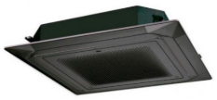 | 2,270 €
AUXG22KRLB / AOHG22KATA | A++ / A+ | 4.10 / 6.20 | 0.90 – 6.00 – 6.30 | 0.90 – 7.00 – 7.40 |  | 2,399 €
AUXG24KRLB / AOHG24KATA | A++ / A+ | 4.00 / 6.10 | 0.90 – 6.80 – 7.40 | 0.90 – 7.50 – 8.60 |  | 2,549 €
AUXG30KRLB / AOHG30KATA | A++ / A+ | 4.00 / 6.10 | 2.80 – 8.50 – 9.60 | 2.70 – 10.00 – 10.80 |  | 2,859 €
AUXG36KRLB / AOHG36KATA | A++ / A+ | 4.00 / 6.10 | 2.80 – 9.50 – 10.60 | 2.70 – 10.80 – 12.50 |  | 3,109 €
AUXG45KRLB / AOHG45KATA |  |  | 4.00 – 12.10 – 12.60 | 4.20 – 13.50 – 15.00 |  | 3,729 €
AUXG54KRLB / AOHG54KATA |  |  | 4.50 – 13.40 – 13.80 | 4.70 – 15.50 – 16.00 |  | 4,239 €
СЕРИЯ KRL PRO черен монофазни | Работен диапазон при охлаждане: -15 ~ 46 °C. Работен диапазон при отопление: -15 ~ 24 °C
AUXG18KRLB / AOHG18KBTB | A++ / A+ | 4.30 / 7.00 | 0.90 – 5.20 – 5.90 | 0.90 – 6.00 – 7.50 |  | 2,495 €
AUXG22KRLB / AOHG22KBTB | A++ / A+ | 4.40 / 7.00 | 0.90 – 6.00 – 6.70 | 0.90 – 7.00 – 8.00 |  | 2,599 €
AUXG24KRLB / AOHG24KBTB | A++ / A+ | 4.20 / 6.60 | 0.90 – 6.80 – 8.00 | 0.90 – 7.50 – 9.10 |  | 2,750 €
...
МОДЕЛ | ЕНЕРГИЕН КЛАС охл./отопл. | SCOP/SEER | КАПАЦИТЕТ ОХЛАЖДАНЕ (kW) | КАПАЦИТЕТ ОТОПЛЕНИЕ (kW) | СНИМКА | ЦЕНА В EUR (с ДДС)
ARXG09KLLAP / AOHG09KATA | A+ / A | 3.80 / 5.90 | 0.90 – 2.50 – 2.70 | 0.90 – 3.20 – 3.90 |  | 1,599 €
ARXG12KLLAP / AOHG12KATA | A+ / A | 3.80 / 5.80 | 0.90 – 3.50 – 3.70 | 0.90 – 4.10 – 4.40 |  | 1,660 €
ARXG14KLLAP / AOHG14KATA | A+ / A | 3.80 / 5.60 | 0.90 – 4.30 – 4.50 | 0.90 – 5.00 – 5.30 |  | 1,789 €
ARXG18KLLAP / AOHG18KATA | A+ / A | 3.80 / 5.80 | 0.90 – 5.20 – 5.40 | 0.90 – 6.00 – 6.30 |  | 1,940 €
СЕРИЯ KLL PRО | Работен диапазон при охлаждане: -15 ~ 46 °C. Работен диапазон при отопление: -15 ~ 24 °C
ARXG09KLLAP / AOHG09KBTB | A++ / A+ | 4.30 / 6.20 | 0.90 – 2.50 – 3.20 | 0.90 – 3.20 – 4.70 |  | 1,799 €
ARXG12KLLAP / AOHG12KBTB | A++ / A+ | 4.00 / 6.10 | 0.90 – 3.50 – 4.40 | 0.90 – 4.10 – 5.70 |  | 1,890 €
ARXG14KLLAP / AOHG14KBTB | A+ / A | 3.90 / 5.80 | 0.90 – 4.30 – 5.40 | 0.90 – 5.00 – 6.50 |  | 2,000 €
ARXG18KLLAP / AOHG18KBTB | A++ / A+ | 4.10 / 6.20 | 0.90 – 5.20 – 5.90 | 0.90 – 6.00 – 7.50 |  | 2,170 €
СЕРИЯ KHT монофазни | Работен диапазон при охлаждане: -15 ~ 46 °C. Работен диапазон при отопление: -15 ~ 24 °C
ARXG45KHTB / AOHG45KBTB |  |  | 4.00 – 12.10 – 14.00 | 5.00 – 13.50 – 16.20 | 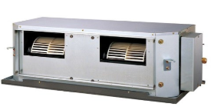 | 3,750 €
ARXG54KHTB / AOHG54KBTB |  |  | 5.00 – 13.40 – 14.50 | 5.50 – 15.50 – 18.00 |  | 4,750 €

СЕРИЯ KHT трифазни | Работен диапазон при охлаждане: -10 ~ 46 °C. Работен диапазон при отопление: -15 ~ 24 °C
ARXG45KHTB / AOHG45KRTA |  |  | 4.00 – 12.10 – 14.00 | 5.00 – 13.50 – 16.20 |  | 4,049 €
ARXG54KHTB / AOHG54KRTA |  |  | 5.00 – 13.40 – 14.50 | 5.50 – 15.50 – 18.00 |  | 5,079 €

СЕРИЯ KHT монофазни | Работен диапазон при охлаждане: -15 ~ 46 °C. Работен диапазон при отопление: -15 ~ 24 °C
ARXG12KHTAP/AOHG12KBTB | A++ / A+ | 4.10 / 6.30 | 0.90 – 3.50 – 4.40 | 0.90 – 4.10 – 5.70 |  | 2,329 €
ARXG14KHTAP/AOHG14KBTB | A++ / A+ | 4.00 / 6.20 | 0.90 – 4.30 – 5.40 | 0.90 – 5.00 – 6.50 |  | 2,429 €
ARXG18KHTAP/AOHG18KBTB | A++ / A+ | 4.10 / 6.50 | 0.90 – 5.20 – 5.90 | 0.90 – 6.00 – 7.50 |  | 2,579 €
...
МОДЕЛ | ЕНЕРГИЕН КЛАС охл./отопл. | SCOP/SEER | КАПАЦИТЕТ ОХЛАЖДАНЕ (kW) | КАПАЦИТЕТ ОТОПЛЕНИЕ (kW) | СНИМКА | ЦЕНА В EUR (с ДДС)
ABHG36KRTA / AOHG36KRTA | A++ / A+ | 4.21 / 6.37 | 2.80 – 9.50 – 11.20 | 2.70 – 10.80 – 12.70 |  | 3,659 €
ABHG45KRTA / AOHG45KRTA |  |  | 4.00 – 12.10 – 13.50 | 4.20 – 13.50 – 16.20 |  | 4,169 €
ABHG54KRTA / AOHG54KRTA |  |  | 4.50 – 13.40 – 14.50 | 4.70 – 15.50 – 16.50 |  | 5,399 €
ИНВЕРТОРНИ СПЛИТ СИСТЕМИ ПОДОВО-ТАВАНЕН ТИП С ФРЕОН R410A
СЕРИЯ LRT
ABHG30LRTE / AOHG30LETL | A++ / A+ | 4.20 / 6.10 | 2.80 – 8.50 – 10.00 | 2.70 – 10.00 – 11.20 |  | 3,000 €
ABHG36LRTE / AOHG36LETL | A+ / A+ | 4.10 / 6.00 | 2.80 – 9.40 – 11.20 | 2.70 – 11.20 – 12.70 |  | 3,200 €

ИНВЕРТОРНИ СПЛИТ СИСТЕМИ КАСЕТЪЧЕН ТИП С ФРЕОН R410A
СЕРИЯ LVL | Работен диапазон при охлаждане: -10 ~ 46 °C. Работен диапазон при отопление: -15 ~ 24 °C
AUHG12LVLB / AOHG12LALL | A++ / A+ | 4.10 / 6.20 | 0.90 – 3.50 – 4.40 | 0.90 – 4.10 – 5.70 | 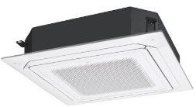 | 1,600 €
AUHG18LVLB / AOHG18LALL | A++ / A+ | 4.20 / 6.20 | 0.90 – 5.20 – 5.90 | 0.90 – 6.00 – 7.50 |  | 1,850 €
AUHG18LVLB / AOHG18LBCB | A++ / A+ | 4.20 / 6.20 | 0.90 – 5.20 – 5.90 | 0.90 – 6.00 – 7.50 |  | 1,850 €

ИНВЕРТОРНИ СПЛИТ СИСТЕМИ КАНАЛЕН ТИП С ФРЕОН R410A
СЕРИЯ LHTA трифазни | Работен диапазон при охлаждане: -10 ~ 46 °C. Работен диапазон при отопление: -15 ~ 24 °C
ARHG60LHTA / AOHG60LATT |  | 3.50 / 3.19 | 6.20 – 15.00 – 17.50 | 6.20 – 18.00 – 20.00 | 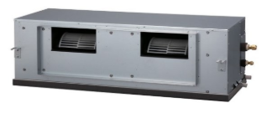 | 5,600 €
ARHG72LHTA / AOHG72LRLA |  | 3.40 / 2.94 | 8.40 – 19.00 – 20.90 | 7.20 – 22.40 – 24.60 |  | 7,500 €
ARHG90LHTA / AOHG90LRLA |  | 3.30 / 2.83 | 10.30 – 22.00 – 24.20 | 8.50 – 27.00 – 29.70 |  | 8,100 €

КОМПРЕСОРНО КОНДЕНЗАТОРНИ АГРЕГАТИ
монофазни | Всички тела са с вграден ТРВ.
AOHG36KBTB | A++ / A+ | 4.20 / 6.10 | 2.80 - 9.50 - 11.20 | 2.70 - 10.80 - 12.70 | 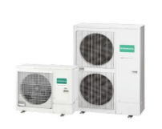 | 2,550 €
AOHG45KBTB | A++ / A+ |  | 4.00 - 12.10 - 14.00 | 4.20 - 13.50 - 16.20 |  | 3,100 €
AOHG54KBTB | A++ / A+ |  | 4.50 - 13.40 - 14.50 | 4.70 - 15.50 - 16.50 |  | 3,900 €

трифазни | Всички тела са с вграден ТРВ.
AOHG36KRTA | A++ / A+ | 4.20 / 6.10 | 2.80 - 9.50 - 11.20 | 2.70 - 10.80 - 12.70 |  | 2,800 €
AOHG45KRTA |  |  | 4.00 - 12.10 - 14.00 | 4.20 - 13.50 - 16.20 |  | 3,400 €
AOHG54KRTA |  |  | 4.50 - 13.40 - 14.50 | 4.70 - 15.50 - 16.50 |  | 4,050 €

FUJI ELECTRIC
...
МОДЕЛ вътр./външ.т. | ЕНЕРГИЕН КЛАС охл./отопл. | SCOP/SEER | КАПАЦИТЕТ ОХЛАЖДАНЕ (kW) | КАПАЦИТЕТ ОТОПЛЕНИЕ (kW) | СНИМКА | ЦЕНА В EUR (с ДДС)
RSH12KGTG / ROH12KGCG | A+++ / A+++ | 5.20 / 8.80 | 0.90 - 3.40 – 4.10 | 0.90 - 4.00 – 6.10 |  | 1,199 €
RSH14KGTG / ROH14KGCG | A++ / A+ | 4.60 / 8.00 | 0.90 - 4.20 – 4.50 | 0.90 - 5.40 – 6.40 |  | 1,429 €
СЕРИЯ KETE | дизайнерска серия, йонно-дезодориращ филтър, ябълков-катехинов филтър
RSG09KETE / ROG09KETA | A++ / A+ | 4.10 / 7.40 | 0.90 – 2.50 – 3.20 | 0.90 – 2.80 – 4.00 |  | 789 €
RSG12KETE / ROG12KETA | A++ / A+ | 4.40 / 7.30 | 0.90 – 3.40 – 3.90 | 0.90 – 4.00 – 5.30 |  | 909 €
RSG14KETE / ROG14KETA | A++ / A+ | 4.10 / 6.90 | 0.90 – 4.20 – 4.40 | 0.90 – 5.40 – 6.00 |  | 1,175 €
RSG09KETE-B / ROG09KETA | A++ / A+ | 4.10 / 7.40 | 0.90 – 2.50 – 3.20 | 0.90 – 2.80 – 4.00 |  | 799 €
RSG12KETE-B / ROG12KETA | A++ / A+ | 4.40 / 7.30 | 0.90 – 3.40 – 3.90 | 0.90 – 4.00 – 5.30 |  | 949 €
RSG14KETE-B / ROG14KETA | A++ / A+ | 4.10 / 6.90 | 0.90 – 4.20 – 4.40 | 0.90 – 5.40 – 6.00 |  | 1,199 €
СЕРИЯ NORDIC | вграден WIFI контролер, отопление до -25 ˚C, йонно-дезодориращ филтър, ябълково-катехинов филтър
RSG09KMCEN / ROG09KMCEN | A++ / A++ | 4.60 / 6.50 | 1.00 - 2.50 - 3.80 | 0.90 - 3.20 - 5.70 | 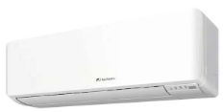 | 1,175 €
RSG12KMCEN / ROG12KMCEN | A++ / A++ | 4.60 / 7.50 | 1.00 - 3.40 - 4.20 | 0.90 - 4.00 - 5.90 |  | 1,252 €
RSG14KMCEN / ROG14KMCEN | A++ / A++ | 4.60 / 7.30 | 1.20 - 4.20 - 4.65 | 0.90 - 5.40 - 6.40 |  | 1,609 €

СЕРИЯ KMCE | йонно-дезодориращ филтър, ябълков-катехинов филтър
RSG07KMCE / ROG07KMCC | A++ / A+ | 4.10 / 7.40 | 0.90 - 2.00 – 3.00 | 0.90 - 2.50 – 3.40 |  | 699 €
RSG09KMCE / ROG09KMCC | A++ / A+ | 4.10 / 7.40 | 0.90 - 2.50 – 3.20 | 0.90 - 2.80 – 4.00 |  | 749 €
RSG12KMCE / ROG12KMCC | A++ / A+ | 4.40 / 7.30 | 0.90 - 3.40 – 3.90 | 0.90 - 4.00 – 5.30 |  | 799 €
RSG14KMCE / ROG14KMCC | A++ / A+ | 4.10 / 6.90 | 0.90 - 4.20 – 4.40 | 0.90 - 5.40 – 6.00 |  | 1,119 €
RSG18KMTE / ROG18KMTA | A++ / A+ | 4.56 / 7.77 | 0.90 – 5.20 – 6.00 | 0.90 – 6.30 – 8.70 |  | 1,390 €
RSG24KMTE / ROG24KMTA | A++ / A+ | 4.11 / 7.28 | 0.90 – 7.10 – 8.30 | 0.90 – 8.00 – 10.10 |  | 1,759 €
...

GREE
...
МОДЕЛ вътр./външ.т. | ЕНЕРГИЕН КЛАС охл./отопл. | SCOP/SEER | КАПАЦИТЕТ ОХЛАЖДАНЕ (kW) | КАПАЦИТЕТ ОТОПЛЕНИЕ (kW) | СНИМКА | ЦЕНА В EUR (с ДДС)
СЕРИЯ SOYAL II | Вграден WiFi контролер, oтопление до -25°C, сензор за човешко присъствие
GWH09AKCXD-K6DNA1A / GWH09AKCXD-K6DNA1A | A+++ / A+++ | 5.10 / 9.40 | 0.60 - 2.70 - 4.40 | 0.80 – 3.60 – 5.20 |  | 1,014 €
GWH12AKCXD-K6DNA1A / GWH12AKCXD-K6DNA1A | A+++ / A+++ | 5.10 / 9.00 | 0.22 – 3.53 – 4.60 | 0.80 – 4.20 – 5.20 |  | 1,074 €
GWH18AKCXF-K6DNA1A / GWH18AKCXF-K6DNA1A | A++ / A+ | 4.30 / 7.20 | 1.50 - 5.30 - 6.10 | 1.30 - 5.60 - 7.00 |  | 1,320 €
СЕРИЯ AMBER NORDIC | Вграден WiFi контролер, oтопление до -30°C, йонизатор
GWH09YD-S6DBA1 / GWH09YD-S6DBA2A | A+++ / A+++ | 5.10 / 8.50 | 0.70 – 2.70 – 5.00 | 0.70 – 3.50 – 5.50 |  | 996 €
GWH12YD-S6DBA1 / GWH12YD-S6DBA2A | A+++ / A+++ | 5.10 / 8.50 | 0.85 – 3.53 – 5.00 | 0.88 – 4.20 – 7.20 |  | 1,068 €
GWH18YE-S6DBA1 / GWH18YE-S6DBA1A | A++ / A+ | 4.40 / 7.50 | 1.20 – 5.30 – 7.20 | 1.20 – 6.20 – 9.20 |  | 1,284 €
GWH24YE-S6DBA1 / GWH24YE-S6DBA2A | A++ / A+ | 4.10 / 6.50 | 2.00 – 7.03 – 9.00 | 2.00 – 7.03 – 9.50 |  | 1,614 €
СЕРИЯ AIRY | Вграден WiFi контролер, oтопление до -25°C, йонизатор
GWH09AVCXB-K6DNA1B / GWH09AVCXB-K6DNA1B | A+++ / A++ | 4.60 / 9.00 | 0.85 - 2.70 - 4.00 | 1.00 - 3.00 - 4.60 | 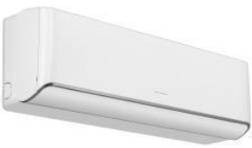 | 738 €
GWH12AVCXD-K6DNA1A / GWH12AVCXD-K6DNA1A | A+++ / A++ | 4.60 / 8.50 | 0.85 - 3.50 - 4.50 | 1.00 - 3.81 - 4.90 |  | 768 €
GWH18AVDXE-K6DNA1A / GWH18AVDXE-K6DNA1A | A++ / A++ | 4.60 / 8.00 | 1.00 - 5.30 - 6.50 | 1.10 - 5.60 - 6.80 |  | 1,074 €
GWH24AVEXF-K6DNA1A / GWH24AVEXF-K6DNA1A | A+++ / A++ | 4.60 / 8.50 | 1.00 - 7.10 - 8.90 | 1.50 - 7.80 - 9.50 |  | 1,320 €
СЕРИЯ AIRY BLACK / SILVER | Вграден WiFi контролер, oтопление до -25°C, йонизатор
GWH09AVCXB-K6DNA1B / GWH09AVCXB-K6DNA1B | А+++ / А++ | 4.60 / 9.00 | 0.85 - 2.70 - 4.00 | 1.00 - 3.00 - 4.60 |  | 798 €
GWH12AVCXD-K6DNA1A / GWH12AVCXD-K6DNA1A | A+++ / A++ | 4.60 / 8.50 | 0.85 - 3.50 - 4.50 | 1.00 - 3.81 - 4.90 |  | 834 €
GWH18AVDXE-K6DNA1A / GWH18AVDXE-K6DNA1A | А++ / А++ | 4.60 / 8.00 | 1.00 - 5.30 - 6.50 | 1.10 - 5.60 - 6.80 |  | 1,158 €
GWH24AVEXF-K6DNA1A / GWH24AVEXF-K6DNA1A | А+++ / А++ | 4.60 / 8.50 | 1.00 - 7.10 - 8.90 | 1.50 - 7.80 - 9.50 |  | 1,428 €

СЕРИЯ CLIVIA | Вграден WiFi контролер, oтопление до -25°C, йонизатор
...

GREE MULTISPLIT
МОДЕЛ | ЕНЕРГИЕН КЛАС охл./отопл. | SCOP/SEER | КАПАЦИТЕТ ОХЛАЖДАНЕ (kW) | КАПАЦИТЕТ ОТОПЛЕНИЕ (kW) | СНИМКА | ЦЕНА В EUR (с ДДС)

ВЪНШНИ ТЕЛА
GWHD18NK6LOO | А++ / A+ | 4.20 / 7.20 | 5.30 | 5.65 | 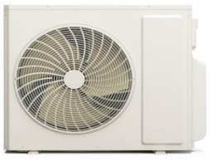 | 906 €
GWHD24NK6LOO | А++ / A+ | 4.30 / 7.10 | 7.10 | 8.60 |  | 1,248 €
GWHD28NK6LOO | А++ / A+ | 4.20 / 7.20 | 8.00 | 9.50 |  | 1,302 €
GWHD36NK6OO | А++ / A+ | 4.00 / 7.20 | 10.60 | 12.00 |  | 1,974 €
GWHD42NK6OO | А++ / A+ | 4.20 / 7.20 | 12.10 | 13.00 |  | 2,076 €
СТЕНЕН ТИП ВЪТРЕШНИ ТЕЛА
СЕРИЯ PULAR
GWH09AGBXB/I |  |  | 0.60 - 2.70 - 3.40 | 0.60 - 2.80 - 3.90 |  | 222 €
GWH12AGCXB/I |  |  | 0.90 - 3.20 - 3.70 | 0.90 - 3.40 - 4.10 |  | 252 €
GWH18AGD/I |  |  | 1.00 - 4.60 - 5.30 | 1.00 - 5.20 - 5.65 |  | 282 €
GWH24AGD/I |  |  | 1.80 - 6.20 - 6.90 | 1.30 - 6.50 - 7.90 |  | 336 €
...
GWH09AVCXB/I |  |  | 0.85 - 2.70 - 4.00 | 1.00 - 3.00 - 4.60 |  | 306 €
GWH12AVCXD/I |  |  | 0.85 - 3.50 - 4.50 | 1.00 - 3.81 - 4.90 |  | 318 €
GWH18AVDXE/I |  |  | 1.00 - 5.30 - 6.50 | 1.10 - 5.60 - 6.80 |  | 402 €
GWH24AVEXF/I |  |  | 1.00 - 7.10 - 8.90 | 1.50 - 7.80 - 9.50 |  | 468 €
СЕРИЯ AIRY BLACK / SILVER
GWH09AVCXB/I |  |  | 0.85 - 2.70 - 4.00 | 1.00 - 3.00 - 4.60 |  | 342 €
GWH12AVCXD/I |  |  | 0.85 - 3.50 - 4.50 | 1.00 - 3.81 - 4.90 |  | 360 €
GWH18AVDXE/I |  |  | 1.00 - 5.30 - 6.50 | 1.10 - 5.60 - 6.80 |  | 450 €
GWH24AVEXF/I |  |  | 1.00 - 7.10 - 8.90 | 1.50 - 7.80 - 9.50 |  | 528 €
ПОДОВ ТИП ВЪТРЕШНИ ТЕЛА
GEH09AAXB-K6DNA1A/I |  |  | 0.50 - 2.70 - 3.40 | 0.60 - 2.90 - 3.65 | 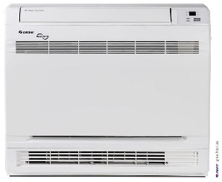 | 366 €
GEH12AAXD-K6DNA1A/I |  |  | 0.80 - 3.52 - 4.40 | 1.10 3.80 - 4.40 |  | 396 €
GEH18AAXF-K6DNA1A/I |  |  | 1.20 - 5.20 - 6.20 | 1.10 - 5.33 - 6.20 |  | 516 €
КАСЕТЪЧЕН ТИП ВЪТРЕШНИ ТЕЛА
GKH12EB |  |  | 1.40 – 3.50 – 3.90 | 1.50 – 4.00 – 4.30 |  | 498 €
GKH18EB |  |  | 1.50 – 5.00 – 5.20 | 1.50 – 5.50 – 5.70 |  | 528 €
GKH24EC |  |  | 1.80 – 7.00 – 7.30 | 1.90 – 8.00 – 8.40 |  | 672 €
КАНАЛЕН ТИП ВЪТРЕШНИ ТЕЛА
GFH09CA |  |  | 2.65 | 2.80 |  | 384 €
GFH12CA |  |  | 3.50 | 4.00 |  | 402 €
GFH18CB |  |  | 5.00 | 5.50 |  | 468 €
...

